Brno
Pobočka: Brno

Č. | Místo polepu | Rozměry místa polepu* |  | Rozměry samotného polepu | Typ polepu/loga | Materiál | Počet kusů | Grafika | Poznámky
 |  | Šířka (cm) | Výška (cm)
1 | Výloha - levá strana krajní | 119 | 194 | dle grafického návrhu a přesného zaměření zhotovitelem na místě realizace | jednostranný polep - text aplikovaný na vnější stranu skla | jednostranná barevná plotrovaná polymerická fólie, jednostranný tisk, čiré lepidlo | 1 | dle grafického návrhu (vizuálního merchandisingu), logomanuálu OZP (přílohy č. 4, 5 Smlouvy)
2 | Výloha - levá strana krajní | 119 | 194 |  | jednostranný polep - pruh s výškou 12cm aplikovaný na vnější stranu skla | jednostranná barevná polymerická fólie, čiré lepidlo | 1 |  | odstranění stávajícího brandingu
3 | Výloha - levá strana u dveří | 184 | 194 |  | jednostranný A0 polep - banner print aplikovaný na vnější stranu skla | jednostranná barevná polymerická PVC fólie s digitálním tiskem + UV polymerická laminace, čiré lepidlo | 1
4 | Výloha - levá strana u dveří | 184 | 194 |  | jednostranný polep - pruh s výškou 12cm aplikovaný na vnější stranu skla | jednostranná barevná polymerická PVC fólie s digitálním tiskem + UV polymerická laminace, čiré lepidlo | 1 |  | odstranění stávajícího brandingu
5 | Výloha - vstup | 113 | 194 |  | jednostranný A3 polep s informacemi o pobočce aplikovaný na vnější stranu skla | jednostranná pevná samolepa plnobarevná - tisk + UV polymerická laminace | 1
6 | Výloha - vstup | 113 | 194 |  | jednostranný polep - pruh s výškou 12cm aplikovaný na vnější stranu skla | jednostranná barevná polymerická fólie, čiré lepidlo | 1 |  | odstranění stávajícího brandingu
7 | Výloha - pravá strana u dveří | 184 | 194 |  | jednostranný polep - text aplikovaný na vnější stranu skla | jednostranná barevná plotrovaná polymerická fólie, jednostranný tisk, čiré lepidlo | 1
8 | Výloha - pravá strana u dveří | 184 | 194 |  | jednostranný polep - print aplikovaný na vnější stranu skla | jednostranná barevná polymerická PVC fólie s digitálním tiskem + UV polymerická laminace, čiré lepidlo | 1
9 | Výloha - pravá strana u dveří | 184 | 194 |  | jednostranný polep - pruh s výškou 12cm aplikovaný na vnější stranu skla | jednostranná barevná polymerická fólie, čiré lepidlo | 1 |  | odstranění stávajícího brandingu
10 | Výloha - pravá strana krajní | 78 | 194 |  | jednostranný polep - pruh s výškou 12cm aplikovaný na vnější stranu skla | jednostranná barevná polymerická fólie, čiré lepidlo | 1 |  | odstranění stávajícího brandingu
11 | Skleněná tabulka | A4 |  |  | jednostranný A3 polep s informacemi o pobočce aplikovaný na vnější stranu skla | jednostranná pevná samolepa plnobarevná - tisk + UV polymerická laminace | 1 |  | odstranění stávajícího brandingu

* Rozměry jsou orientační, předpokládá se v rámci plnění vlastní přesné zaměření Zhotovitelem
Horní část výlohy (polep - fialový pás podél celé pobočky) - zůstane ve stávajícím stavu a není předmětem této veřejné zakázky

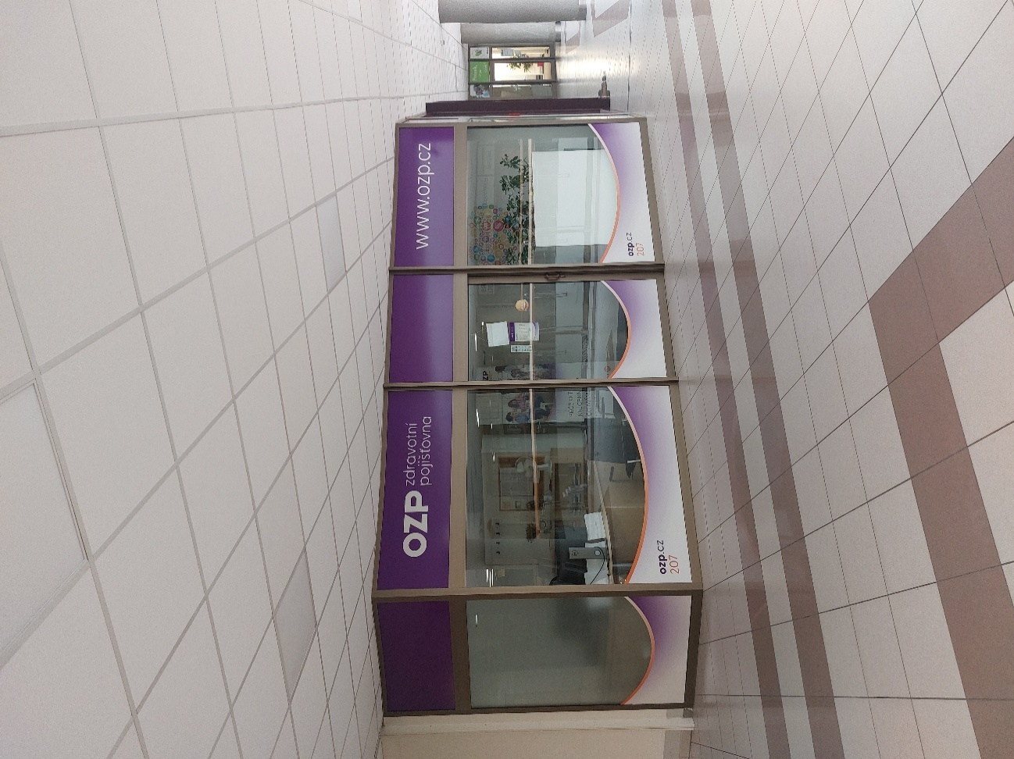
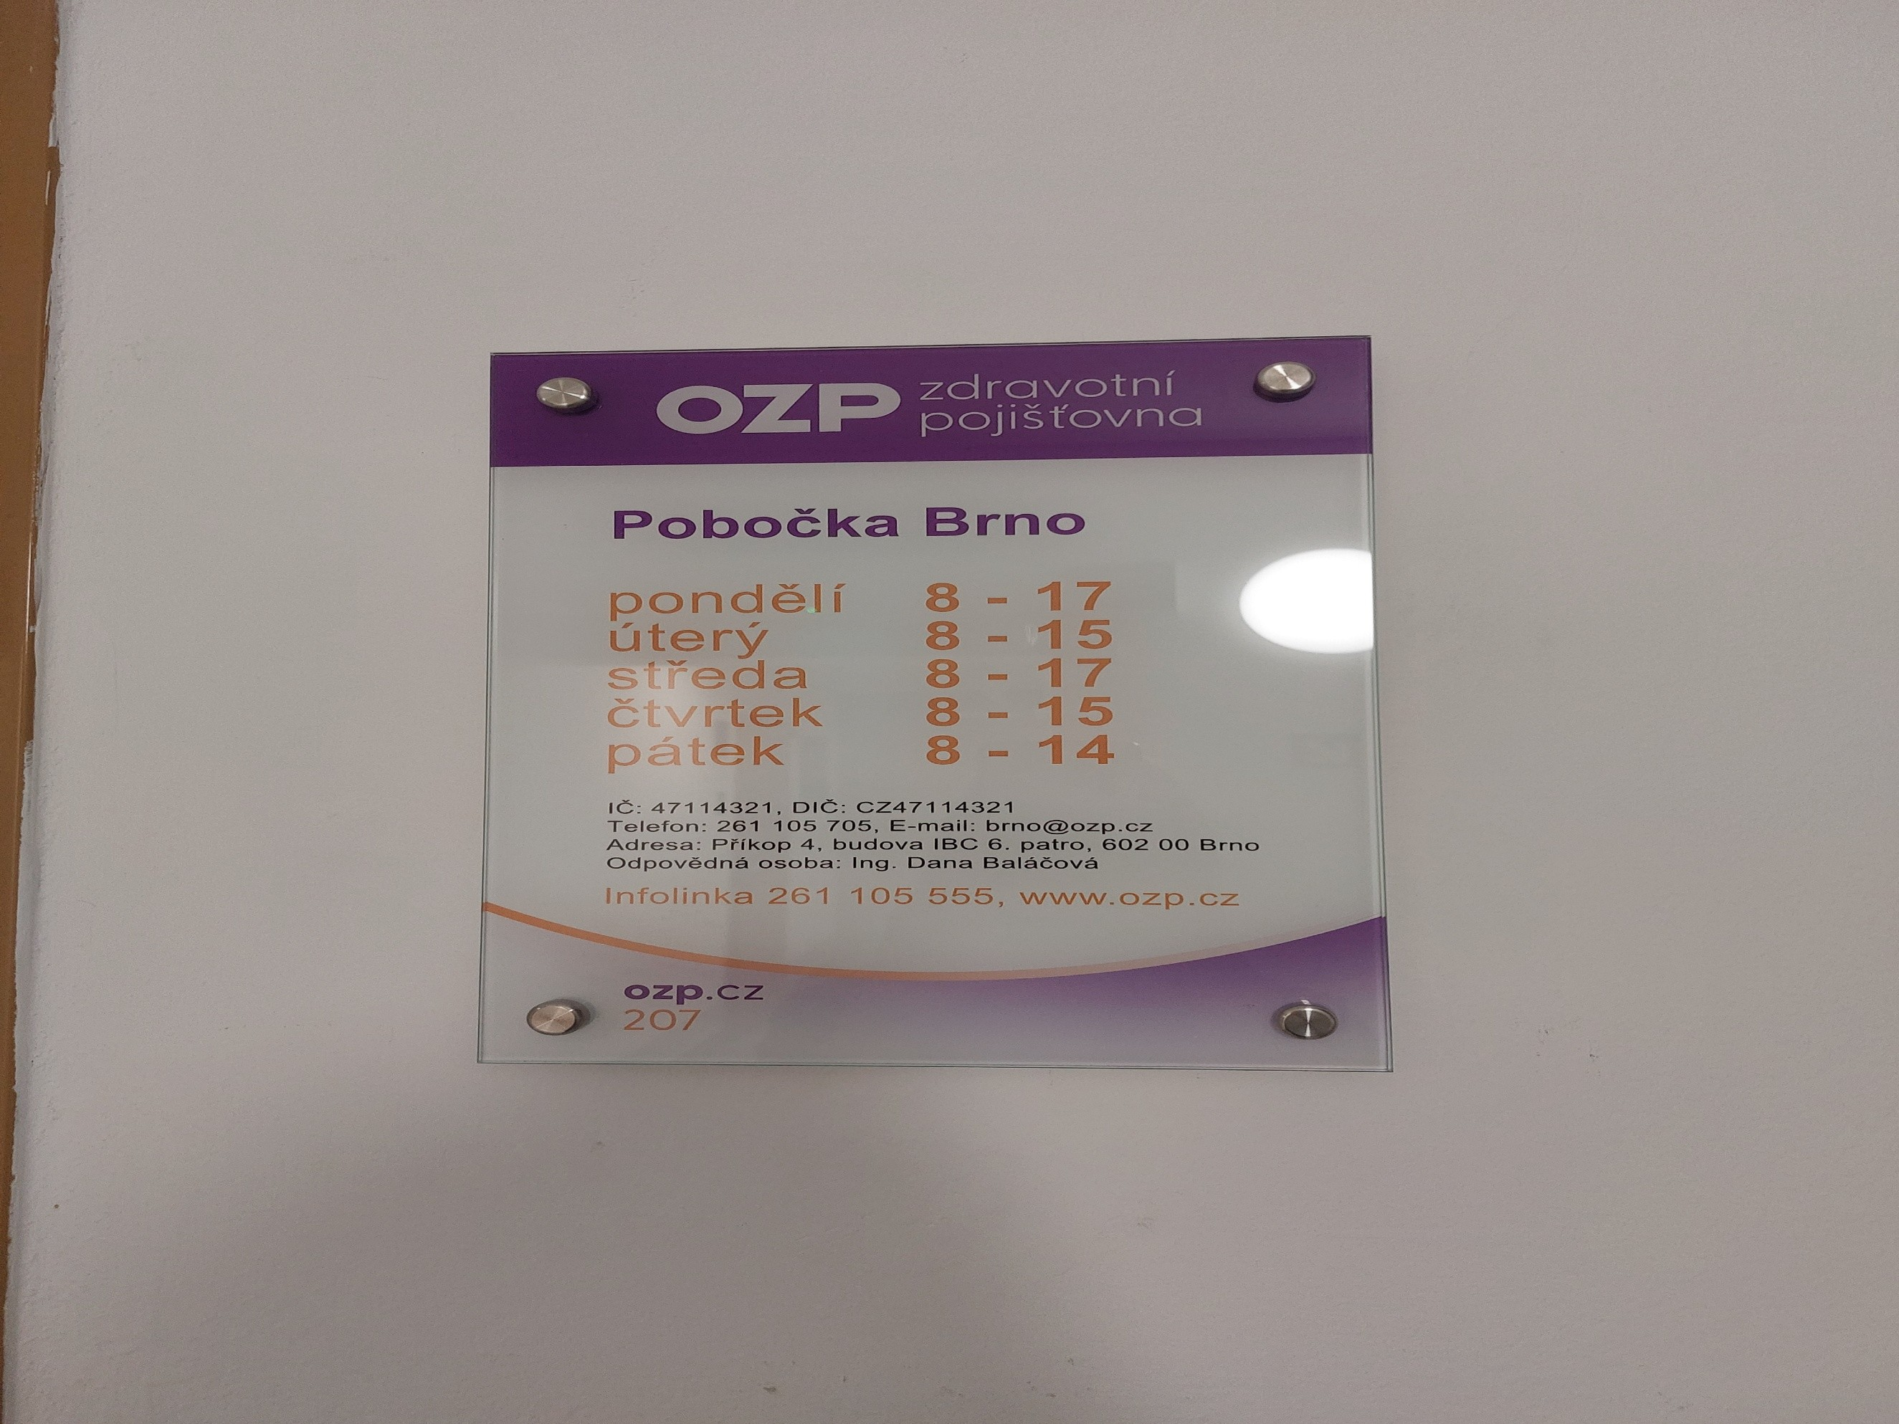
 |  |  |  |  | Položky z tabulky č. 1 až 15 |  |  |  | č. 16

České Budějovice
Pobočka: České Budějovice

Č. | Místo polepu | Rozměry místa polepu * |  | Rozměry samotného polepu | Typ polepu/loga | Materiál | Počet kusů | Grafika | Poznámky
 |  | Šířka (cm) | Výška (cm)
1 | Hlavní banner - fasáda nad hlavním vchodem | 600 | 75 | dle grafického návrhu a přesného zaměření zhotovitelem na místě realizace | jednostranný polep aplikovaný na desku | hliníkový kompozitní panel + jednostranná barevná plotrovaná polymerická fólie | 1 | dle grafického návrhu (vizuálního merchandisingu), logomanuálu OZP (přílohy č. 4, 5 Smlouvy) | odstranění stávajícího brandingu
2 | Hlavní vchod - horní část nad vstupními dveřmi | 190 | 65 |  | jednostranný polep aplikovaný na vnější stranu skla | jednostranná barevná polymerická fólie, čiré lepidlo | 1 |  | odstranění stávajícího brandingu
3 | Hlavní vchod - horní levá část | 65 | 65 |  | jednostranný polep aplikovaný na vnější stranu skla | jednostranná barevná polymerická fólie, čiré lepidlo | 1
4 | Hlavní vchod - horní pravá část | 65 | 65 |  | jednostranný polep aplikovaný na vnější stranu skla | jednostranná barevná polymerická fólie, čiré lepidlo | 1
5 | Hlavní vchod - vstupní dveře - levé nepohyblivé křídlo | 90 | 222 |  | jednostranný A3 polep s informacemi o pobočce aplikovaný na vnější stranu skla | jednostranná pevná samolepa plnobarevná - tisk + UV polymerická laminace | 1 |  | odstranění stávajícího brandingu
6 | Hlavní vchod - vstupní dveře - levé nepohyblivé křídlo | 90 | 222 |  | jednostranný polep - pruh s výškou 12cm aplikovaný na vnější stranu skla | jednostranná barevná polymerická fólie, čiré lepidlo | 1
7 | Hlavní vchod - vstupní dveře - pravé pohyblivé křídlo | 90 | 222 |  | jednostranný polep - pruh s výškou 12cm aplikovaný na vnější stranu skla | jednostranná barevná polymerická fólie, čiré lepidlo | 1
8 | Hlavní vchod - prostřední levá výplň vedle vstupních dveří | 65 | 181 |  | jednostranný polep - text aplikovaný na vnější stranu skla | jednostranná barevná plotrovaná polymerická fólie, jednostranný tisk, čiré lepidlo | 1
9 | Hlavní vchod - prostřední levá výplň vedle vstupních dveří | 65 | 181 |  | jednostranný polep - pruh s výškou 12cm aplikovaný na vnější stranu skla | jednostranná barevná polymerická fólie, čiré lepidlo | 1
10 | Hlavní vchod - prostřední pravá výplň vedle vstupních dveří | 65 | 181 |  | jednostranný polep - text aplikovaný na vnější stranu skla | jednostranná barevná plotrovaná polymerická fólie, jednostranný tisk, čiré lepidlo | 1
11 | Hlavní vchod - prostřední pravá výplň vedle vstupních dveří | 65 | 181 |  | jednostranný polep - pruh s výškou 12cm aplikovaný na vnější stranu skla | jednostranná barevná polymerická fólie, čiré lepidlo | 1
12 | Vchod interiér - vstupní dveře | 96 | 217 |  | jednostranný A3 polep s informacemi o pobočce aplikovaný na vnější stranu skla | jednostranná pevná samolepa plnobarevná - tisk + UV polymerická laminace | 1 |  | odstranění stávajícího brandingu
13 | Vchod interiér - vstupní dveře | 96 | 217 |  | jednostranný polep loga aplikovaný na vnější stranu skla | jednostranná barevná plotrovaná polymerická fólie, jednostranný tisk, čiré lepidlo | 1
14 | Výloha č.1 horní prostřední část | 145 | 65 |  | jednostranný polep aplikovaný na vnější stranu skla | jednostranná barevná polymerická fólie, čiré lepidlo | 1 |  | odstranění stávajícího brandingu
15 | Výloha č.1 horní levá část | 65 | 65 |  | jednostranný polep aplikovaný na vnější stranu skla | jednostranná barevná polymerická fólie, čiré lepidlo | 1
16 | Výloha č. 1 horní pravá část | 65 | 65 |  | jednostranný polep aplikovaný na vnější stranu skla | jednostranná barevná polymerická fólie, čiré lepidlo | 1
17 | Výloha č.1 hlavní výplň | 335 | 174 |  | jednostranný polep - text aplikovaný na vnější stranu skla | jednostranná barevná plotrovaná polymerická fólie, jednostranný tisk, čiré lepidlo | 1
18 | Výloha č.1 hlavní výplň | 335 | 174 |  | jednostranný A0 polep - banner aplikovaný na vnější stranu skla | jednostranná barevná polymerická PVC fólie s digitálním tiskem + UV polymerická laminace, čiré lepidlo | 1
19 | Výloha č.1 hlavní výplň | 335 | 174 |  | jednostranný polep - pruh s výškou 12cm aplikovaný na vnější stranu skla | jednostranná barevná polymerická fólie, čiré lepidlo | 1 |  | odstranění stávajícího brandingu
20 | Výloha č.2 horní prostřední část | 145 | 65 |  | jednostranný polep aplikovaný na vnější stranu skla | jednostranná barevná polymerická fólie, čiré lepidlo | 1
21 | Výloha č.2 horní levá část | 65 | 65 |  | jednostranný polep aplikovaný na vnější stranu skla | jednostranná barevná polymerická fólie, čiré lepidlo | 1
22 | Výloha č. 2 horní pravá část | 65 | 65 |  | jednostranný polep aplikovaný na vnější stranu skla | jednostranná barevná polymerická fólie, čiré lepidlo | 1
23 | Výloha č.2 hlavní výplň | 335 | 174 |  | jednostranný polep - text aplikovaný na vnější stranu skla | jednostranná barevná plotrovaná polymerická fólie, jednostranný tisk, čiré lepidlo | 1
24 | Výloha č.2 hlavní výplň | 335 | 174 |  | jednostranný polep - větší grafika, aplikovaný na vnější stranu skla | jednostranná barevná polymerická PVC fólie s digitálním tiskem + UV polymerická laminace, čiré lepidlo | 1
25 | Výloha č.2 hlavní výplň | 335 | 174 |  | jednostranný polep - pruh s výškou 12cm aplikovaný na vnější stranu skla | jednostranná barevná polymerická fólie, čiré lepidlo | 1
26 | Oboustranná světelná výstrč | 70 | 50 |  | jednostranný polep aplikovaný z obou stran výstrče | jednostranná barevná plotrovaná polymerická translucentní fólie, čiré lepidlo | 2 |  | odstranění stávajícího brandingu
27 | Interiérový polep okna č.1 | 155 | 180 |  | jednostranný polep - text aplikovaný na vnější stranu skla | jednostranná barevná plotrovaná polymerická fólie, jednostranný tisk, čiré lepidlo | 1 |  | odstranění stávajícího brandingu
28 | Interiérový polep okna č.1 | 155 | 180 |  | jednostranný polep - pruh s výškou 12cm aplikovaný na vnější stranu skla | jednostranná barevná polymerická fólie, čiré lepidlo | 1
29 | Interiérový polep okna č.2 | 155 | 180 |  | jednostranný A1 polep - banner aplikovaný na vnější stranu skla | jednostranná barevná polymerická PVC fólie s digitálním tiskem + UV polymerická laminace, čiré lepidlo | 1 |  | odstranění stávajícího brandingu
30 | Interiérový polep okna č.2 | 155 | 180 |  | jednostranný polep - pruh s výškou 12cm aplikovaný na vnější stranu skla | jednostranná barevná polymerická fólie, čiré lepidlo | 1
31 | Branding stěny – zasedací místnost | 700 | 285 |  | 3D interiérové logo aplikované na stěnu | řezaná barevná písmena z PVC desky o min. výšce 10 mm a max. výšce 30 mm. | 1

* Rozměry jsou orientační, předpokládá se v rámci plnění vlastní přesné zaměření Zhotovitelem
 |  |  |  |  |  | Položky z tabulky
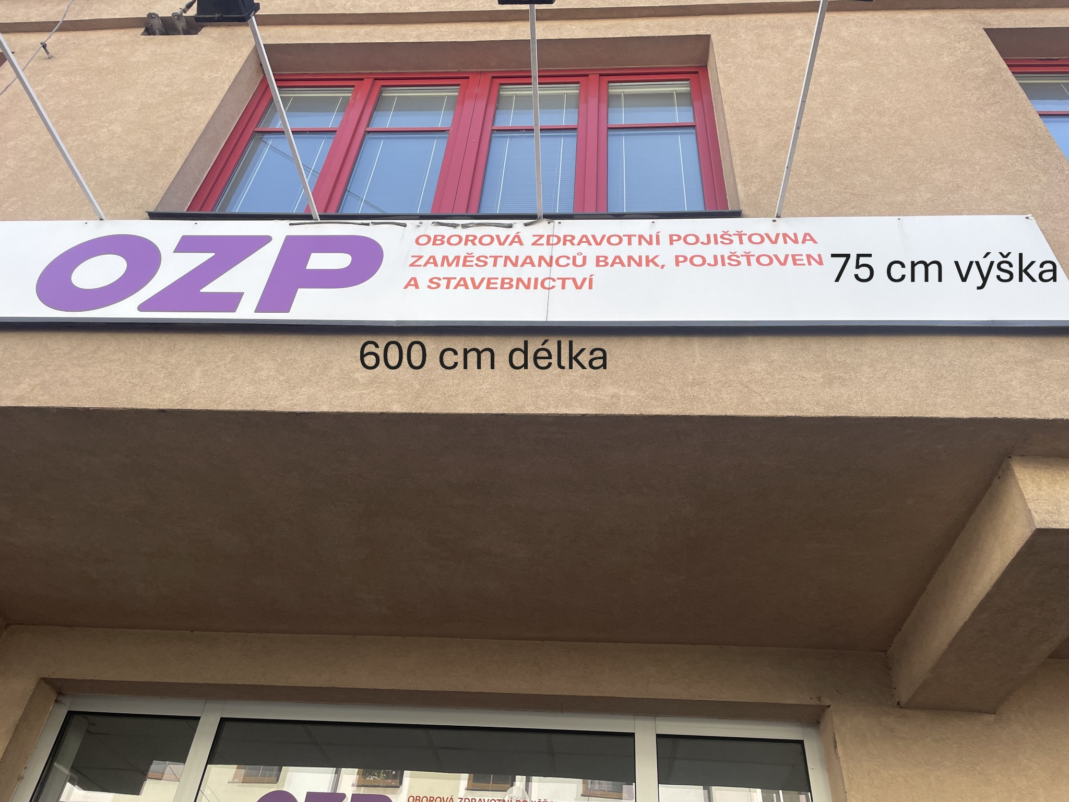
 |  |  |  |  |  | č. 1

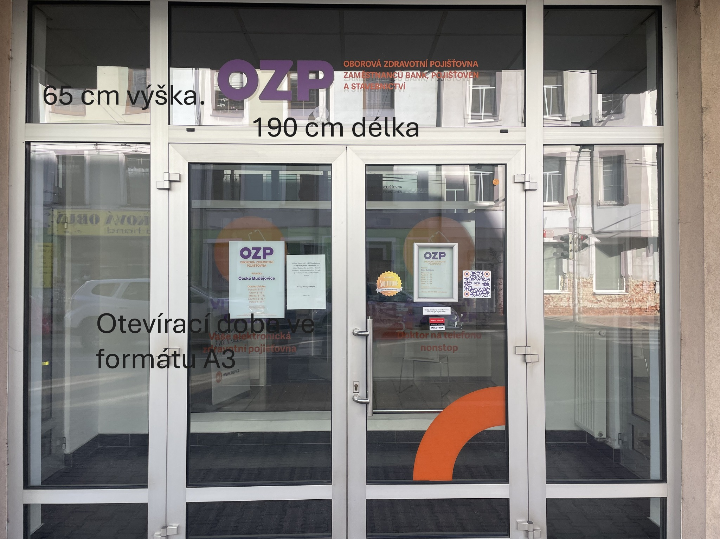
 |  |  |  |  |  | č. 2 až 11

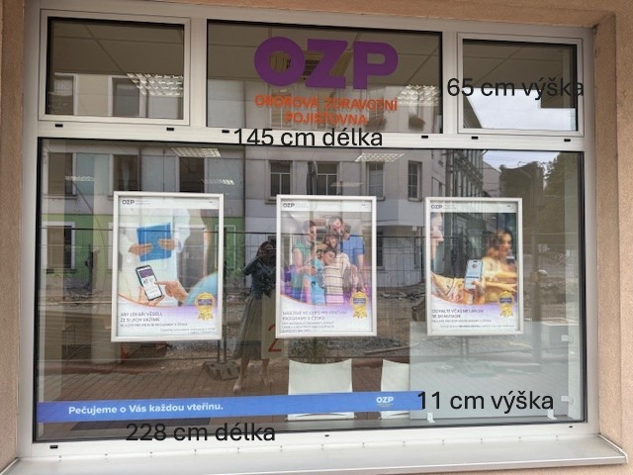
 |  |  |  |  |  | č. 14 až 19

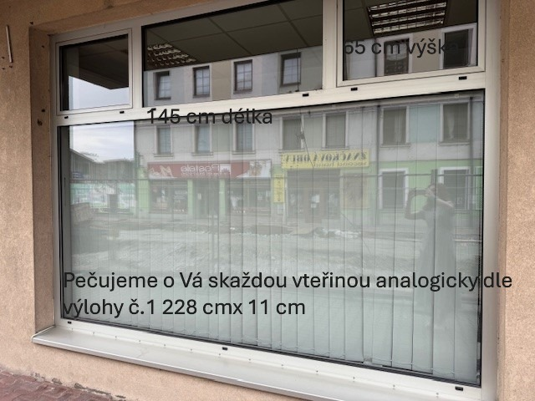
 |  |  |  |  |  | č. 20 až 25

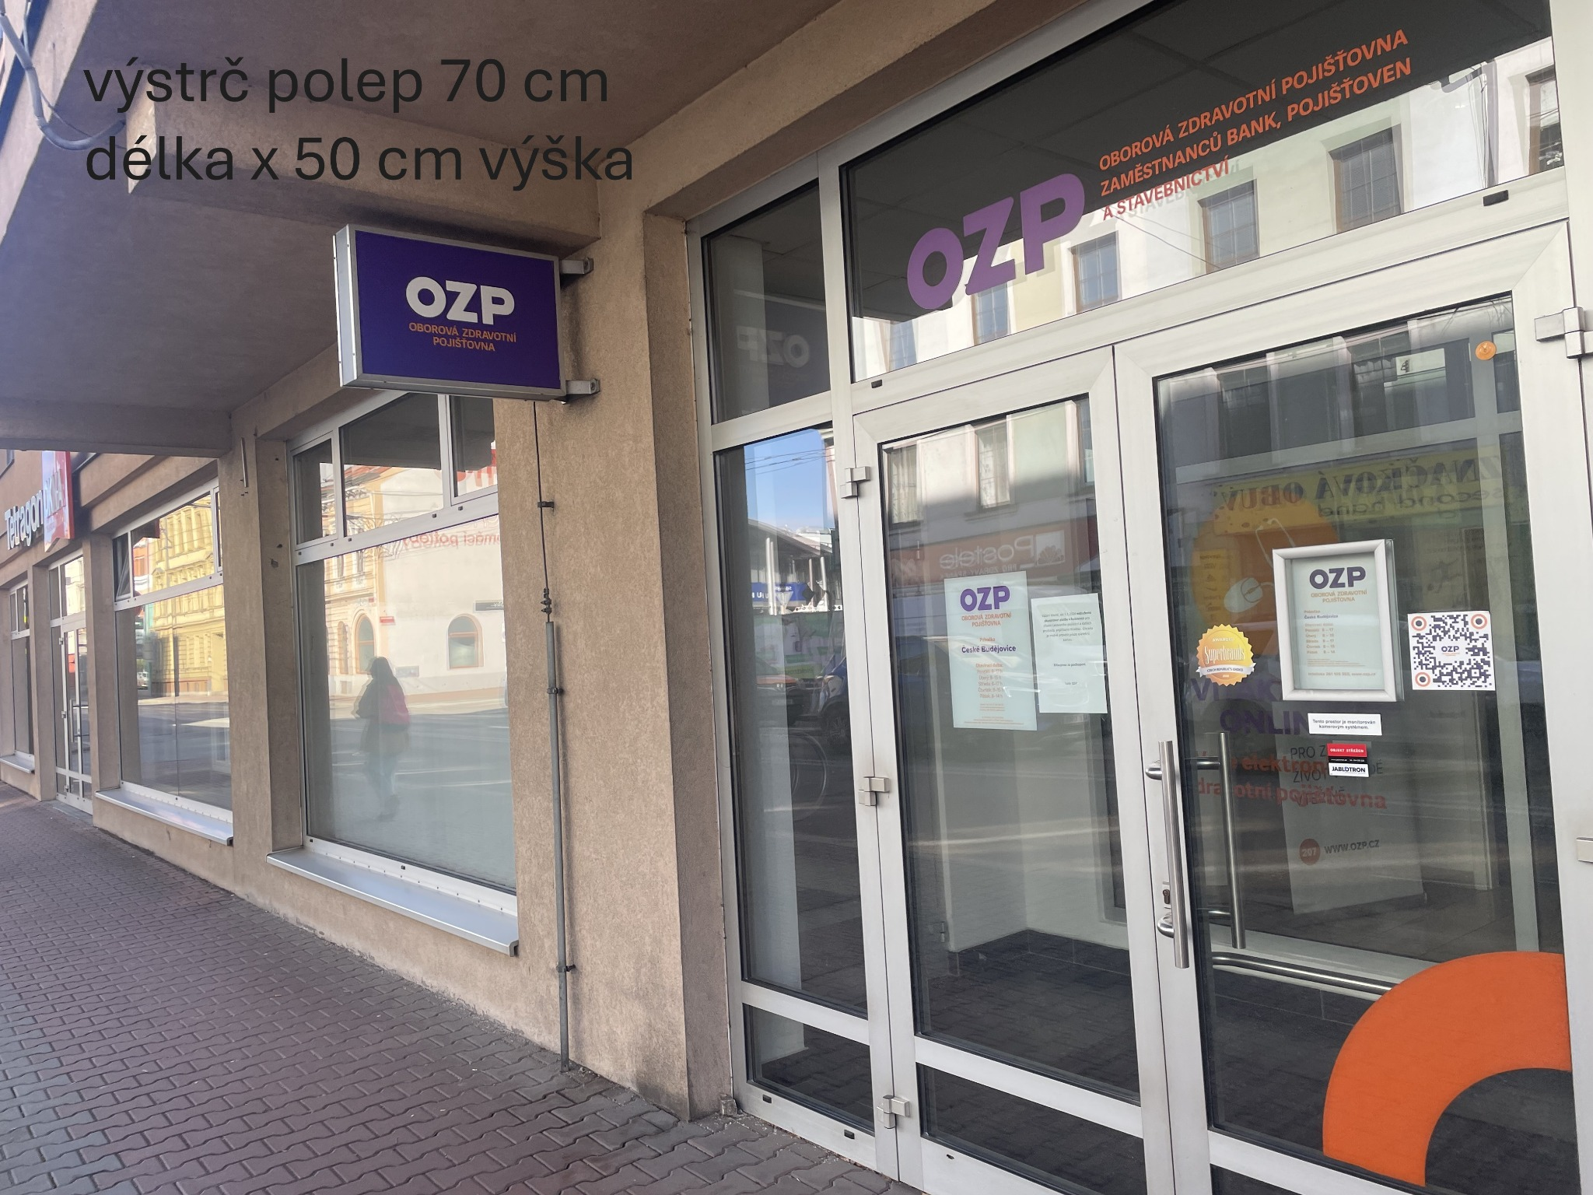
 |  |  |  |  |  | č. 27

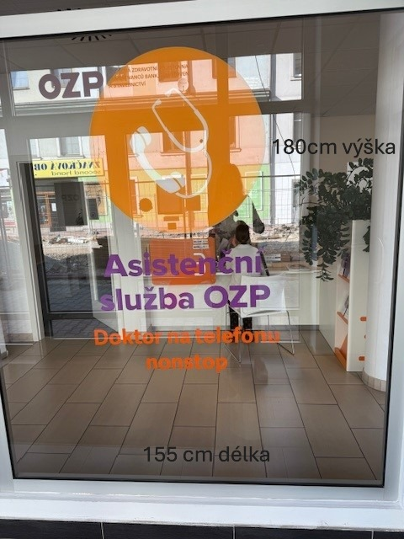
 |  |  |  |  |  | č. 28, 29

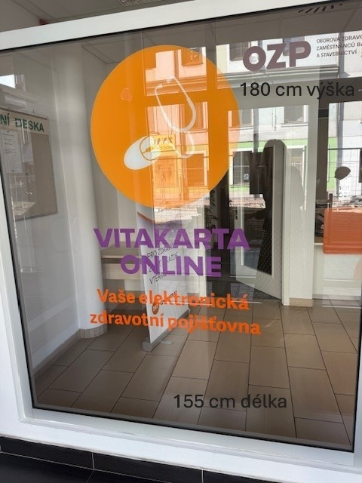
 |  |  |  |  |  | č. 30, 31

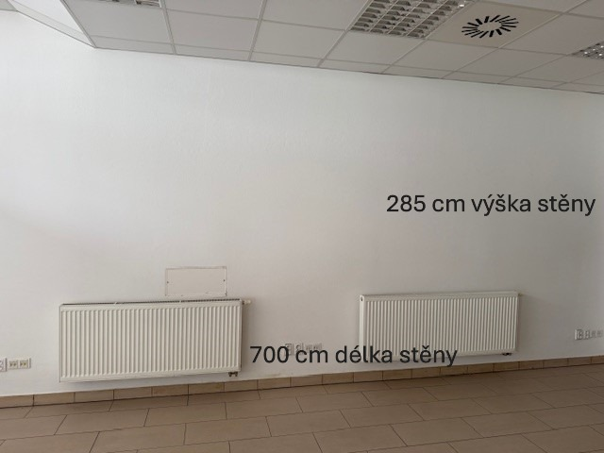
 |  |  |  |  |  | č. 32

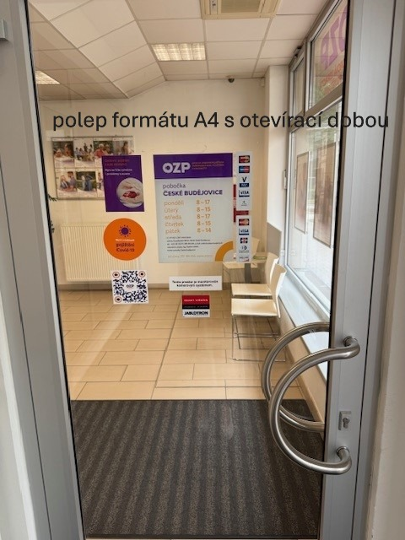
 |  |  |  |  |  | č. 12, 13

Hradec Králové
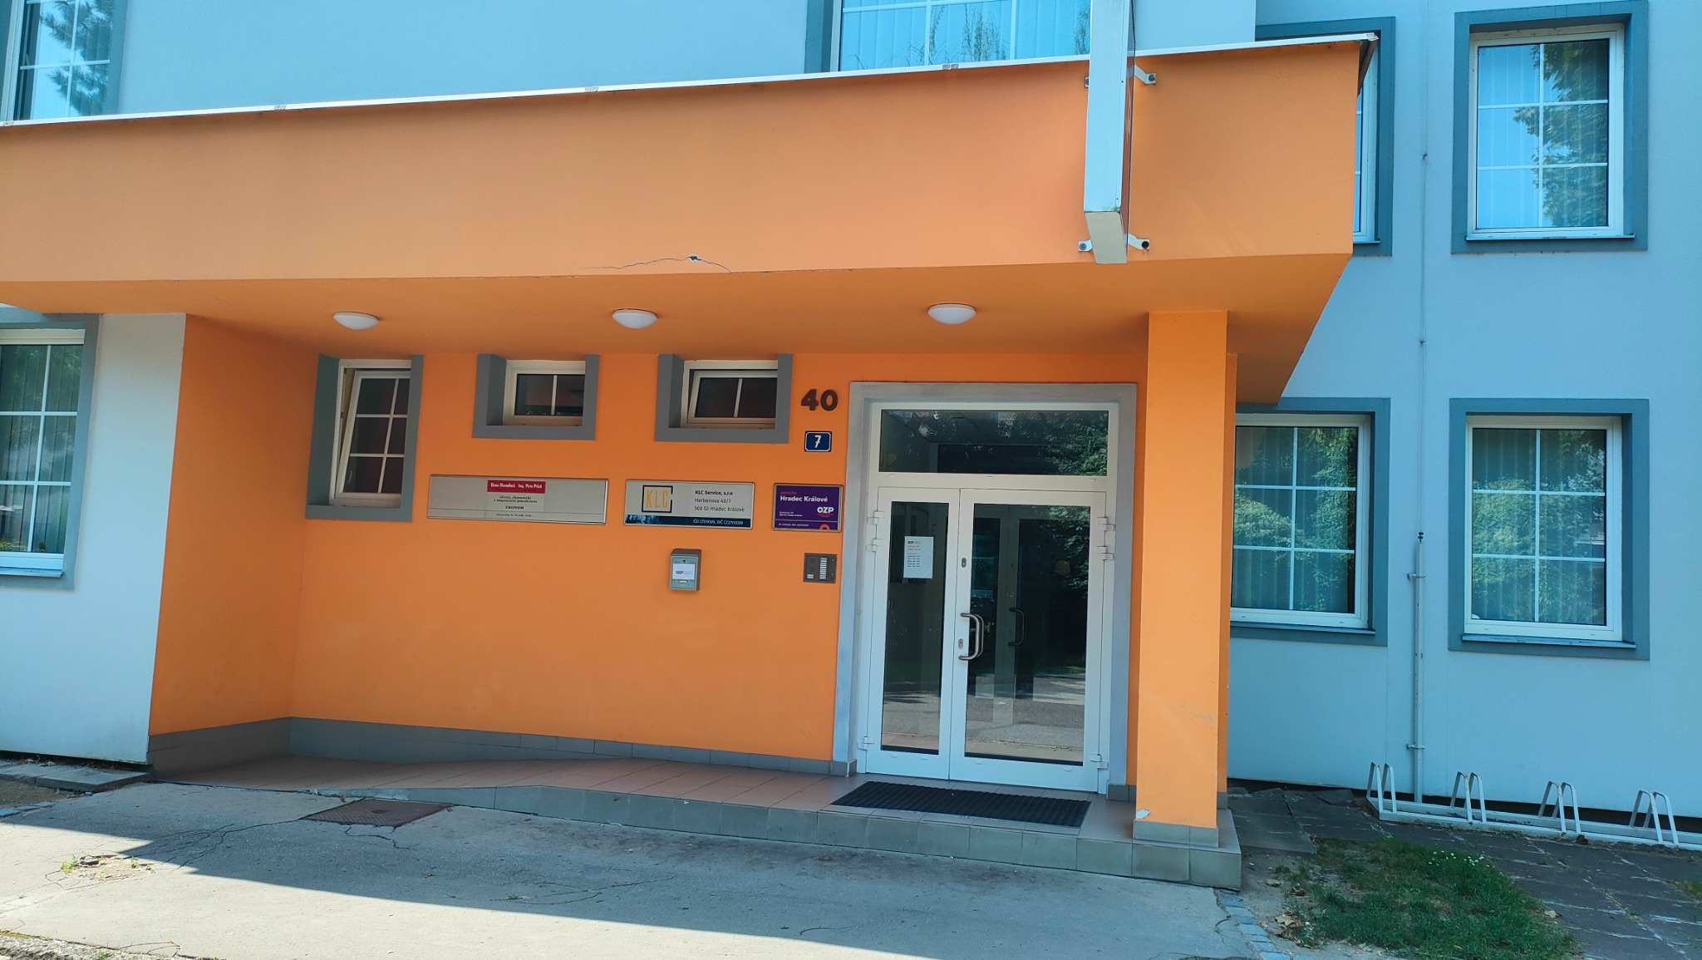
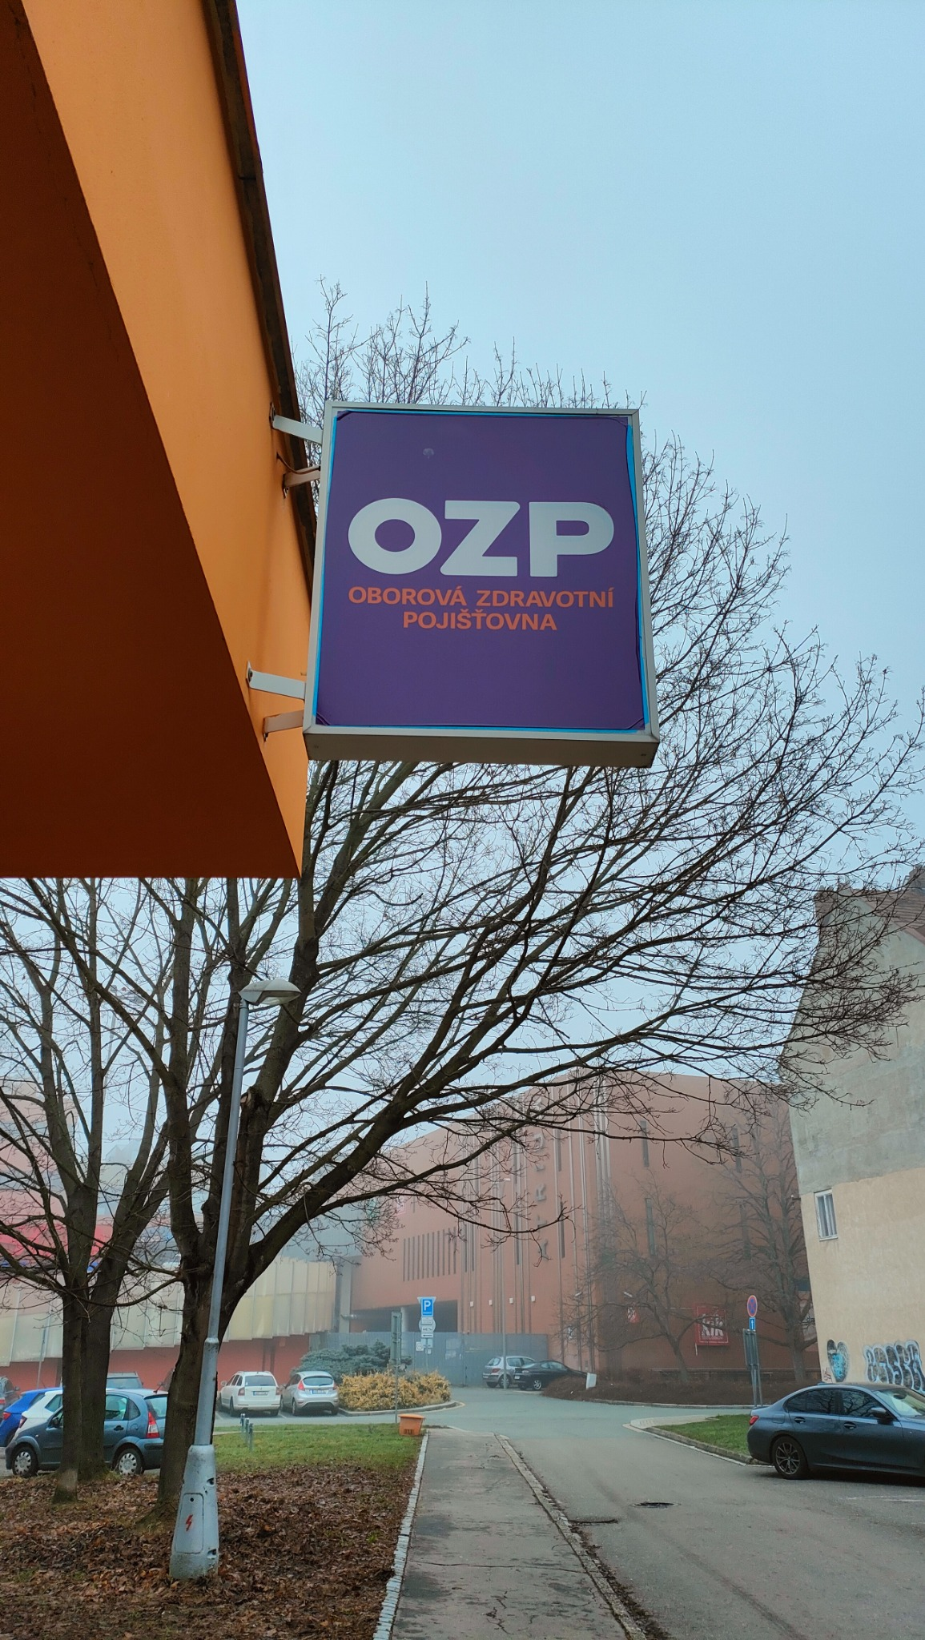
Pobočka: Hradec Králové

Č. | Místo polepu | Rozměry místa polepu* |  | Rozměry samotného polepu | Typ polepu/loga | Materiál | Počet kusů | Grafika | Poznámky
 |  | Šířka (cm) | Výška (cm)
1 | Tabulka vedle vchodu – horní část | 49 | 25 | dle grafického návrhu a přesného zaměření zhotovitelem na místě realizace | jednostranný polep aplikovaný na tabulku | jednostranná pevná samolepa plnobarevná - tisk + UV polymerická laminace | 1 | dle grafického návrhu (vizuálního merchandisingu), logomanuálu OZP (přílohy č. 4, 5 Smlouvy) | odstranění stávajícího brandingu
2 | Tabulka vedle vchodu – dolní část | 49 | 6 |  | jednostranný polep aplikovaný na tabulku | jednostranná pevná samolepa plnobarevná - tisk + UV polymerická laminace | 1 |  | odstranění stávajícího brandingu
3 | Oboustranná světelná výstrč | 70 | 80 |  | jednostranný polep aplikovaný z obou stran výstrče | jednostranná barevná plotrovaná polymerická translucentní fólie | 2 |  | odstranění stávajícího brandingu
4 | Vchodové dveře – levé nepohyblivé křídlo | 40 | 176 |  | jednostranný A3 polep s informacemi o pobočce aplikovaný na vnější stranu skla | jednostranná pevná samolepa plnobarevná - tisk + UV polymerická laminace | 1 |  | odstranění stávajícího brandingu
5 | Vchodové dveře – horní pole nad dveřmi | 165 | 45 |  | jednostranný polep aplikovaný na vnější stranu skla | jednostranná barevná polymerická fólie, čiré lepidlo | 1
6 | Vchodové dveře - levé nepohyblivé křídlo | 40 | 176 |  | jednostranný polep - pruh s výškou 12 cm aplikovaný na vnější stranu skla | jednostranná barevná polymerická fólie, čiré lepidlo | 1
7 | Vchodové dveře - pravé pohyblivé křídlo | 84 | 176 |  | jednostranný polep - pruh s výškou 12 cm aplikovaný na vnější stranu skla | jednostranná barevná polymerická fólie, čiré lepidlo | 1
8 | Vchodové dveře - pravé pohyblivé křídlo | 84 | 176 |  | jednostranný A1 polep -plakát aplikovaný na vnější stranu skla | jednostranná barevná polymerická PVC fólie s digitálním tiskem + UV polymerická laminace, čiré lepidlo | 1
9 | Poštovní schránka | 15 | 8 |  | jednostranný polep aplikovaný na poštovní schránku | jednostranná pevná samolepa plnobarevná - tisk + UV polymerická laminace | 1 |  | odstranění stávajícího brandingu

* Rozměry jsou orientační, předpokládá se v rámci plnění vlastní přesné zaměření Zhotovitelem

 | Položky z tabulky č. 1,2, 4 až 9 |  |  |  |  | Položka z tabulky č. 3

Jihlava
Pobočka: Jihlava

Č. | Místo polepu | Rozměry místa polepu* |  | Rozměry samotného polepu | Typ polepu/loga | Materiál | Počet kusů | Grafika | Poznámky
 |  | Šířka (cm) | Výška (cm)
1 | Vchod - okénko nad vstupními dveřmi | 105 | 34 | dle grafického návrhu a přesného zaměření zhotovitelem na místě realizace | jednostranný polep aplikovaný na vnější stranu skla | jednostranná barevná polymerická fólie, čiré lepidlo | 1 | dle grafického návrhu (vizuálního merchandisingu), logomanuálu OZP (přílohy č. 4, 5 Smlouvy)
2 | Vchod - vstupní dveře | 78 | 210 |  | jednostranný A3 polep s informacemi o pobočce aplikovaný na vnější stranu skla | jednostranná pevná samolepa plnobarevná - tisk + UV polymerická laminace | 1
3 | Vchod - vstupní dveře | 78 | 210 |  | jednostranný polep - pruh s výškou 12 cm aplikovaný na vnější stranu skla | jednostranná barevná polymerická fólie, čiré lepidlo | 1 |  | odstranění stávajícího brandingu
4 | Vchod -postranní levá výloha - horní část | 69.5 | 272 |  | jednostranný polep aplikovaný na vnější stranu skla | jednostranná barevná polymerická fólie, čiré lepidlo | 1
5 | Vchod - postranní levá výloha - spodní část | 69.5 | 272 |  | jednostranný polep - pruh s výškou 12 cm aplikovaný na vnější stranu skla | jednostranná barevná polymerická fólie, čiré lepidlo | 1
6 | Vchod - postranní pravá výloha - horní část | 70 | 272.5 |  | jednostranný polep aplikovaný na vnější stranu skla | jednostranná barevná polymerická fólie, čiré lepidlo | 1
7 | Vchod - postranní pravá výloha - spodní část | 70 | 272.5 |  | jednostranný polep - pruh s výškou 12 cm aplikovaný na vnější stranu skla | jednostranná barevná polymerická fólie, čiré lepidlo | 1
8 | Čelní strana - výloha č. 1 | 192 | 221 |  | jednostranný polep - text aplikovaný na vnější stranu skla | jednostranná barevná plotrovaná polymerická fólie, čiré lepidlo | 1
9 | Čelní strana - výloha č. 1 | 192 | 221 |  | jednostranný polep - pruh s výškou 12cm aplikovaný na vnější stranu skla | jednostranná barevná polymerická fólie, čiré lepidlo | 1
10 | Čelní strana - výloha č. 2 | 139 | 221 |  | jednostranný A0 polep - plakát aplikovaný na vnější stranu skla | jednostranná barevná polymerická PVC fólie s digitálním tiskem + UV polymerická laminace, čiré lepidlo | 1
11 | Čelní strana - výloha č. 2 | 139 | 221 |  | jednostranný polep - pruh s výškou 12cm aplikovaný na vnější stranu skla | jednostranná barevná polymerická fólie, čiré lepidlo | 1
12 | Čelní strana - výloha č. 3 - okno | 41 | 199.5 |  | jednostranný polep - pruh s výškou 12cm aplikovaný na vnější stranu skla | jednostranná barevná polymerická fólie, čiré lepidlo | 1
13 | Čelní strana - výloha č. 4 | 207 | 221 |  | jednostranný polep - text aplikovaný na vnější stranu skla | jednostranná barevná plotrovaná polymerická fólie, jednostranný tisk, čiré lepidlo | 1
14 | Čelní strana - výloha č. 4 | 207 | 221 |  | jednostranný polep - pruh s výškou 12cm aplikovaný na vnější stranu skla | jednostranná barevná polymerická fólie, čiré lepidlo | 1
15 | Čelní strana - výloha č. 5 | 139 | 221 |  | jednostranný polep - pruh s výškou 12cm aplikovaný na vnější stranu skla | jednostranná barevná polymerická fólie, čiré lepidlo | 1
16 | Čelní strana - výloha č. 6 - okno | 41 | 199.5 |  | jednostranný polep - pruh s výškou 12cm aplikovaný na vnější stranu skla | jednostranná barevná polymerická fólie, čiré lepidlo | 1
17 | Čelní strana - výloha č. 7 | 193.5 | 221 |  | jednostranný A0 polep - plakát aplikovaný na vnější stranu skla | jednostranná barevná polymerická PVC fólie s digitálním tiskem + UV polymerická laminace, čiré lepidlo | 1
18 | Čelní strana - výloha č. 7 | 193.5 | 221 |  | jednostranný polep - pruh s výškou 12cm aplikovaný na vnější stranu skla | jednostranná barevná polymerická fólie, čiré lepidlo | 1
19 | Banner před vchodem - jednostranný | 225 | 64 |  | jednostranný polep aplikovaný z vnější strany banneru | jednostranná barevná plotrovaná polymerická translucentní fólie | 1 |  | odstranění stávajícího brandingu
20 | Boční strana - výloha č. 1 | 136.5 | 221 |  | jednostranný A0 polep - plakát aplikovaný na vnější stranu skla | jednostranná barevná polymerická PVC fólie s digitálním tiskem + UV polymerická laminace, čiré lepidlo | 1
21 | Boční strana - výloha č. 1 | 136.5 | 221 |  | jednostranný polep - pruh s výškou 12cm aplikovaný na vnější stranu skla | jednostranná barevná polymerická fólie, čiré lepidlo | 1
22 | Boční strana - výloha č. 2 - okno | 41 | 199.5 |  | jednostranný polep - pruh s výškou 12cm aplikovaný na vnější stranu skla | jednostranná barevná polymerická fólie, čiré lepidlo | 1
23 | Boční strana - výloha č. 3 | 204.5 | 221 |  | jednostranný polep - text aplikovaný na vnější stranu skla | jednostranná barevná plotrovaná polymerická fólie, jednostranný tisk, čiré lepidlo | 1
24 | Boční strana - výloha č. 3 | 204.5 | 221 |  | jednostranný polep - print aplikovaný na vnější stranu skla | jednostranná barevná polymerická PVC fólie s digitálním tiskem + UV polymerická laminace, čiré lepidlo | 1
25 | Boční strana - výloha č. 3 | 204.5 | 221 |  | jednostranný polep - pruh s výškou 12cm aplikovaný na vnější stranu skla | jednostranná barevná polymerická fólie, čiré lepidlo | 1
26 | Boční strana - výloha č. 4 | 207 | 221 |  | jednostranný polep - text aplikovaný na vnější stranu skla | jednostranná barevná plotrovaná polymerická fólie, jednostranný tisk, čiré lepidlo | 1
27 | Boční strana - výloha č. 4 | 207 | 221 |  | jednostranný polep - pruh s výškou 12cm aplikovaný na vnější stranu skla | jednostranná barevná polymerická fólie, čiré lepidlo | 1
28 | Boční strana - okno do kanceláře č. 1 | 59 | 212 |  | jednostranný polep - pruh s výškou 12cm aplikovaný na vnější stranu skla | jednostranná barevná polymerická fólie, čiré lepidlo | 1
29 | Boční strana - okno do kanceláře č. 2 | 105 | 212 |  | jednostranný polep - pruh s výškou 12cm aplikovaný na vnější stranu skla | jednostranná barevná polymerická fólie, čiré lepidlo | 1
30 | Branading stěny - hala | 420.5 | 286 |  | 3D interiérové logo aplikované na stěnu | řezaná barevná písmena z PVC desky o min. výšce 10 mm | 1
31 | Branding stěny - zádveří | 260 | 286 |  | 3D interiérové logo aplikované na stěnu | řezaná barevná písmena z PVC desky o min. výšce 10 mm | 1

* Rozměry jsou orientační, předpokládá se v rámci plnění vlastní přesné zaměření Zhotovitelem

 |  |  |  |  |  | Položky z tabulky

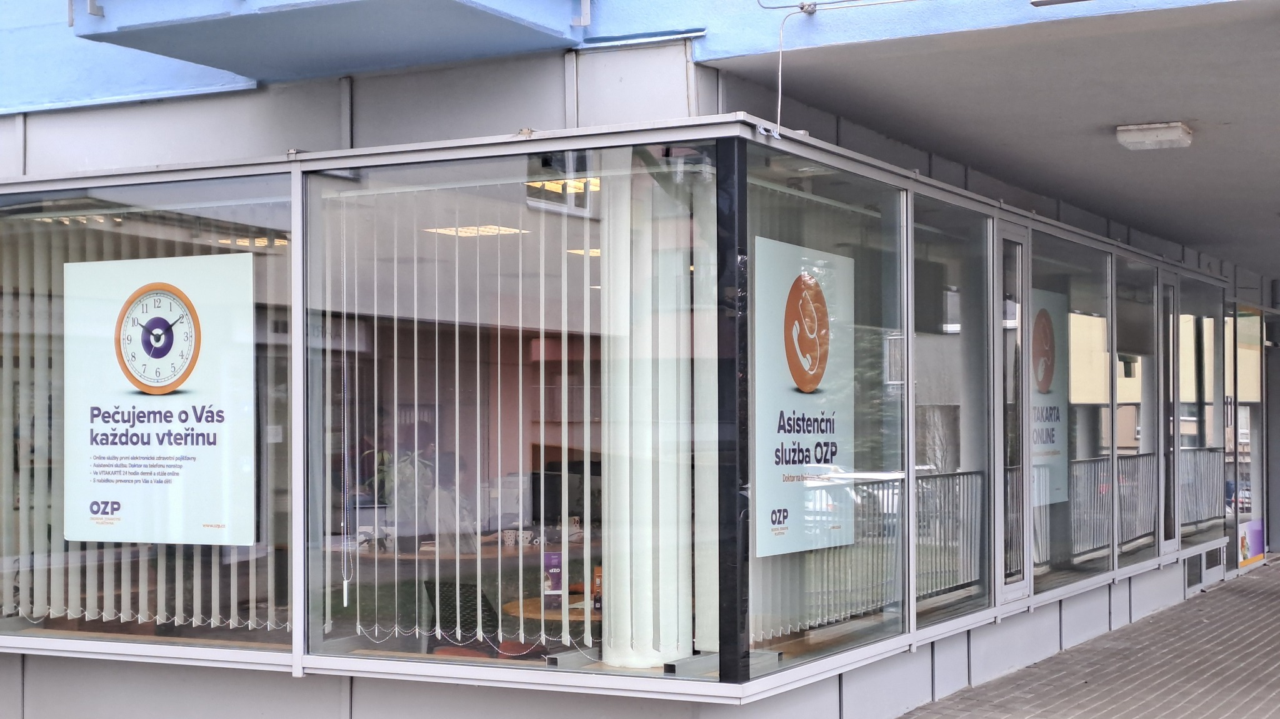
 |  |  |  |  |  | č. 8 až 18

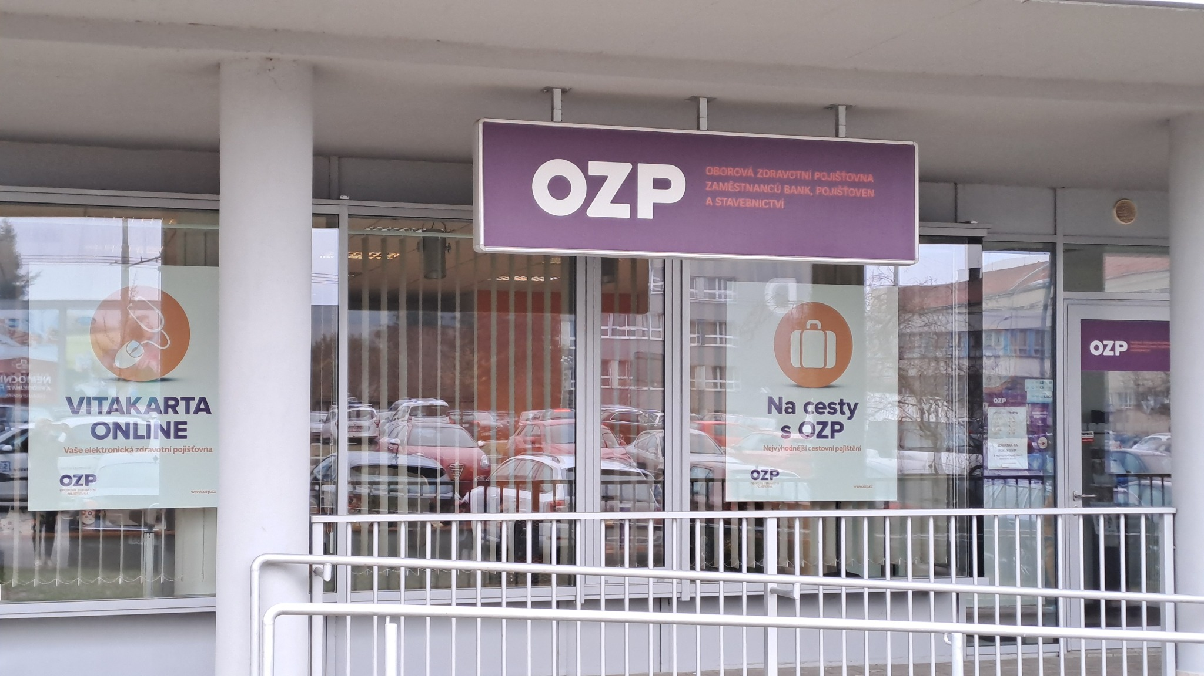
 |  |  |  |  |  | č. 19

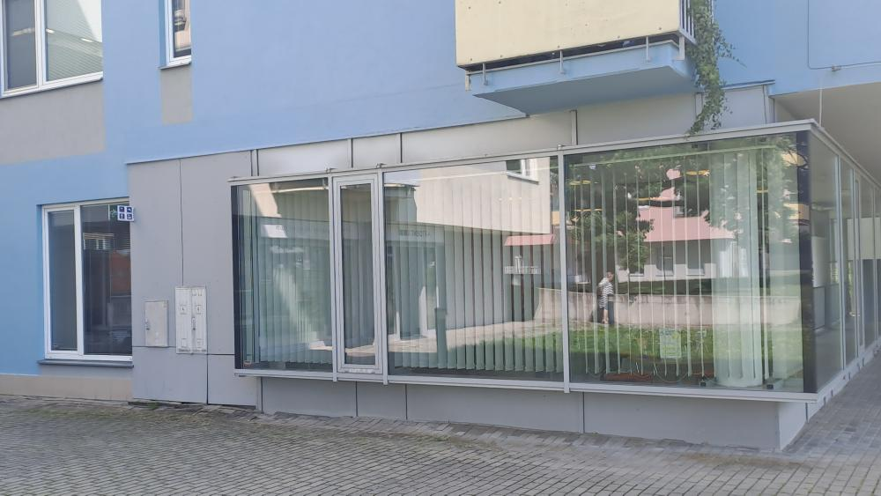
 |  |  |  |  |  | č. 20 až 29

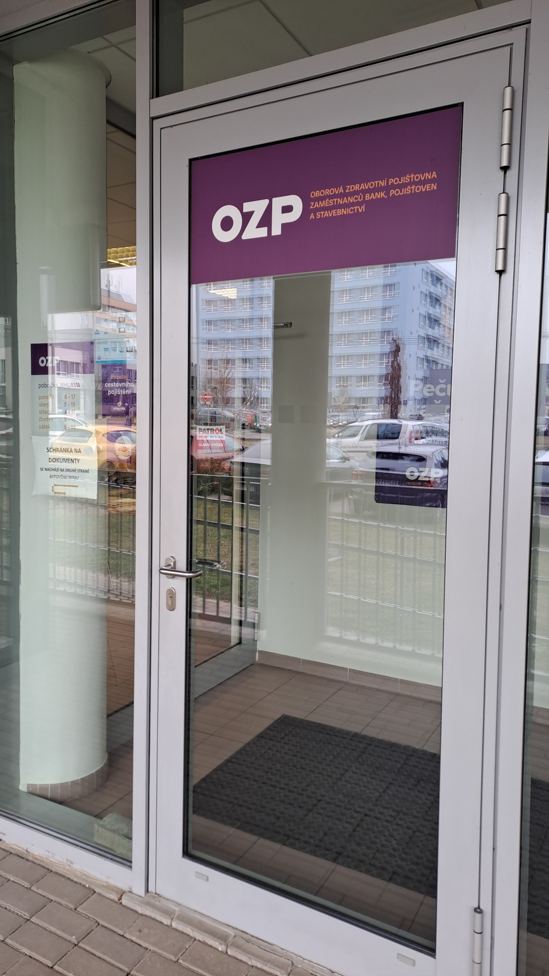
 |  |  |  |  |  | č. 1 až 7

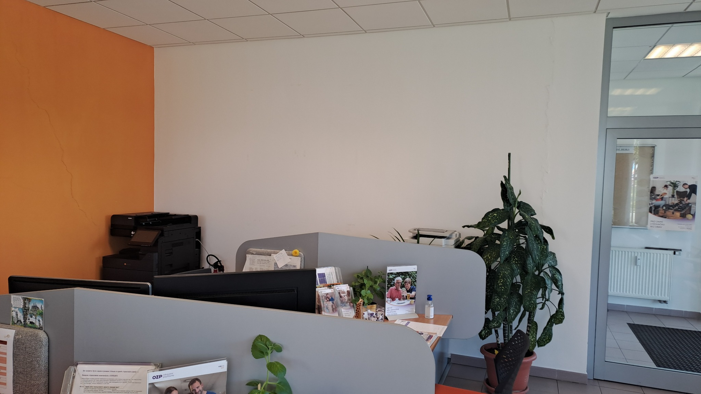
 |  |  |  |  |  | č. 31

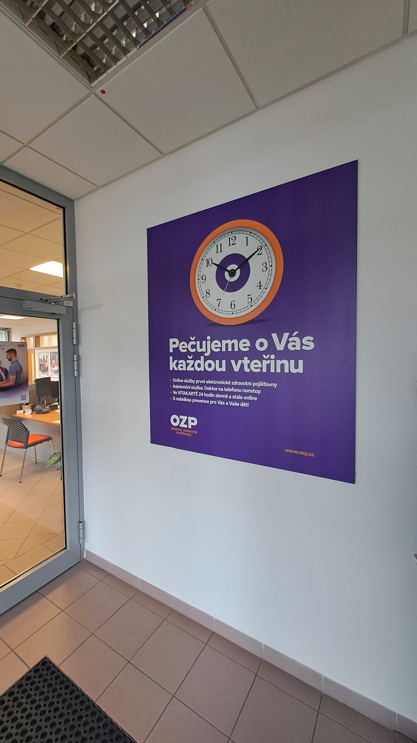
 |  |  |  |  |  | č. 30

Karlovy Vary
Pobočka: Karlovy Vary

Č. | Místo polepu | Rozměry místa polepu* |  | Rozměry samotného polepu | Typ polepu/loga | Materiál | Počet kusů | Grafika | Poznámky
 |  | Šířka (cm) | Výška (cm)
1 | Branding stěny | 480 | 290 | dle grafického návrhu a přesného zaměření zhotovitelem na místě realizace | 3D interiérové logo bílé aplikované na stěnu | řezaná barevná písmena z PVC desky o min. výšce 10 mm | 1 | dle grafického návrhu (vizuálního merchandisingu), logomanuálu OZP (přílohy č. 4, 5 Smlouvy) | odstranění stávajícího brandingu
2 | Výloha č. 1 - levá horní část (vnitřní plocha) | 88 | 29 |  | jednostranný polep aplikovaný na vnější stranu interiérového skla | jednostranná barevná polymerická fólie, čiré lepidlo | 1 |  | odstranění stávajícího brandingu
3 | Výloha č. 1 - pravá horní část (vnitřní plocha) | 88 | 29 |  | jednostranný polep aplikovaný na vnější stranu interiérového skla | jednostranná barevná polymerická fólie, čiré lepidlo | 1 |  | odstranění stávajícího brandingu
4 | Výloha č. 1 - levá horní část (vnější plocha) | 88 | 29 |  | jednostranný polep aplikovaný na vnější stranu skla | jednostranná barevná polymerická fólie, čiré lepidlo | 1 |  | odstranění stávajícího brandingu
5 | Výloha č. 1 - pravá horní část (vnější plocha) | 88 | 29 |  | jednostranný polep aplikovaný na vnější stranu skla | jednostranná barevná polymerická fólie, čiré lepidlo | 1 |  | odstranění stávajícího brandingu
6 | Výloha č. 1 - hlavní výplň | 196 | 158 |  | jednostranný polep - text aplikovaný na vnější stranu skla | jednostranná barevná plotrovaná polymerická fólie, jednostranný tisk, čiré lepidlo | 1
7 | Výloha č. 1 - hlavní výplň | 196 | 158 |  | jednostranný A1 polep - plakát aplikovaný na vnější stranu skla | jednostranná barevná polymerická PVC fólie s digitálním tiskem + UV polymerická laminace, čiré lepidlo | 1
8 | Výloha č. 1 - hlavní výplň | 196 | 158 |  | jednostranný polep - pruh s výškou 12 cm aplikovaný na vnější stranu skla | jednostranná barevná polymerická fólie, čiré lepidlo | 1 |  | odstranění stávajícího brandingu
9 | Výloha č. 2 - levá horní část (vnitřní plocha) | 88 | 29 |  | jednostranný polep aplikovaný na vnější stranu interiérového skla | jednostranná barevná polymerická fólie, čiré lepidlo | 1 |  | odstranění stávajícího brandingu
10 | Výloha č. 2 - pravá horní část (vnitřní plocha) | 88 | 29 |  | jednostranný polep aplikovaný na vnější stranu interiérového skla | jednostranná barevná polymerická fólie, čiré lepidlo | 1 |  | odstranění stávajícího brandingu
11 | Výloha č. 2 - levá horní část (vnější plocha) | 88 | 29 |  | jednostranný polep aplikovaný na vnější stranu skla | jednostranná barevná polymerická fólie, čiré lepidlo | 1 |  | odstranění stávajícího brandingu
12 | Výloha č. 2 - pravá horní část (vnější plocha) | 88 | 29 |  | jednostranný polep aplikovaný na vnější stranu skla | jednostranná barevná polymerická fólie, čiré lepidlo | 1 |  | odstranění stávajícího brandingu
13 | Výloha č. 2 - hlavní výplň | 196 | 158 |  | jednostranný polep - text aplikovaný na vnější stranu skla | jednostranná barevná plotrovaná polymerická fólie, jednostranný tisk, čiré lepidlo | 1
14 | Výloha č. 2 - hlavní výplň | 196 | 158 |  | jednostranný polep - větší grafika, aplikovaný na vnější stranu skla | jednostranná barevná polymerická PVC fólie s digitálním tiskem + UV polymerická laminace, čiré lepidlo | 1
15 | Výloha č. 2 - hlavní výplň | 196 | 158 |  | jednostranný polep - pruh s výškou 12 cm aplikovaný na vnější stranu skla | jednostranná barevná polymerická fólie, čiré lepidlo | 1 |  | odstranění stávajícího brandingu
16 | Oboustranná nesvětlená výstrč - vlevo od dveří – plechová cedule | 90 | 90 |  | jednostranný polep aplikovaný po obou stranách plechové cedule | jednostranná barevná polymerická fólie, čiré lepidlo | 2 |  | odstranění stávajícího brandingu
17 | Světelný banner nad vchodem | 350 | 60 |  | jednostranný polep aplikovaný na čelní stranu světelného banneru | jednostranná barevná plotrovaná polymerická translucentní fólie | 1 |  | odstranění stávajícího brandingu
18 | Vchod - levá výloha | 48 | 199 |  | jednostranný polep - pruh s výškou 12 cm aplikovaný na vnější stranu skla | jednostranná barevná polymerická fólie, čiré lepidlo | 1 |  | odstranění stávajícího brandingu
19 | Vchod - levé nepohyblivé křídlo dveří | 26 | 180 |  | jednostranný polep - pruh s výškou 12 cm aplikovaný na vnější stranu skla | jednostranná barevná polymerická fólie, čiré lepidlo | 1 |  | odstranění stávajícího brandingu
20 | Vchod - pohyblivé křídlo dveří | 72 | 181 |  | jednostranný A3 polep s informacemi o pobočce aplikovaný na vnější stranu skla | jednostranná pevná samolepa plnobarevná - tisk + UV polymerická laminace | 1 |  | odstranění stávajícího brandingu
21 | Vchod - pohyblivé křídlo dveří | 72 | 181 |  | jednostranný polep - pruh s výškou 12 cm aplikovaný na vnější stranu skla | jednostranná barevná polymerická fólie, čiré lepidlo | 1 |  | odstranění stávajícího brandingu
22 | Vchod - pravá výloha | 48 | 199 |  | jednostranný polep - pruh s výškou 12 cm aplikovaný na vnější stranu skla | jednostranná barevná polymerická fólie, čiré lepidlo | 1 |  | odstranění stávajícího brandingu
23 | Výloha č. 3 (vpravo od vchodu) - horní část (vnitřní plocha) | 172 | 47 |  | jednostranný polep aplikovaný na vnější stranu interiérového skla | jednostranná barevná polymerická fólie, čiré lepidlo | 1 |  | odstranění stávajícího brandingu
24 | Výloha č. 3 (vpravo od vchodu) - horní část (vnější plocha) | 172 | 47 |  | jednostranný polep aplikovaný na vnější stranu skla | jednostranná barevná polymerická fólie, čiré lepidlo | 1 |  | odstranění stávajícího brandingu
25 | Výloha č. 3 (vpravo od vchodu) - levý spodní čtverec | 82 | 55 |  | jednostranný polep - pruh s výškou 12 cm aplikovaný na vnější stranu skla | jednostranná barevná polymerická fólie, čiré lepidlo | 1
26 | Výloha č. 3 (vpravo od vchodu) - pravý spodní čtverec | 82 | 55 |  | jednostranný polep - pruh s výškou 12 cm aplikovaný na vnější stranu skla | jednostranná barevná polymerická fólie, čiré lepidlo | 1

* Rozměry jsou orientační, předpokládá se v rámci plnění vlastní přesné zaměření Zhotovitelem
 |  |  |  |  | Položky z tabulky:
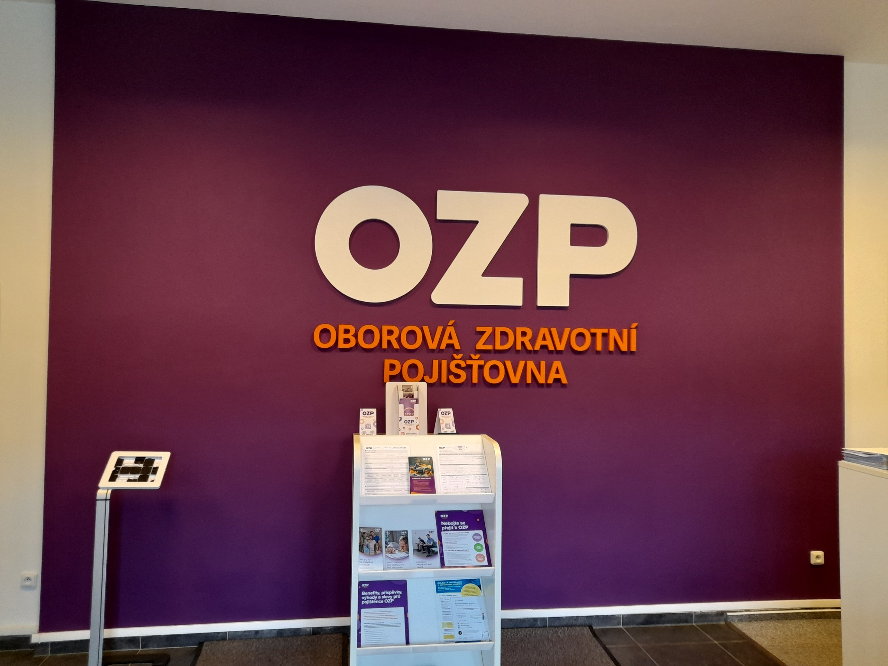
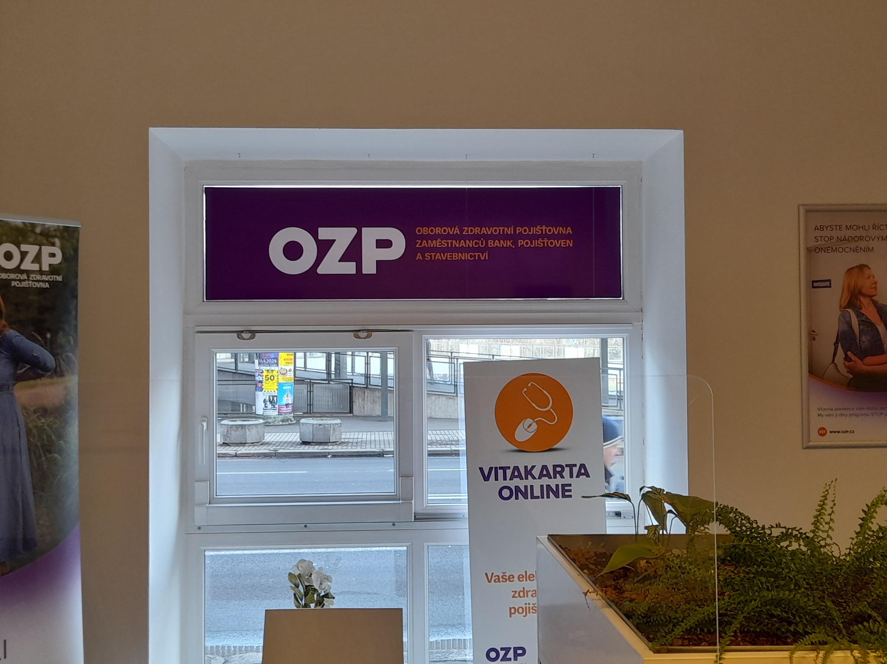
 |  |  |  |  | č. 1 |  |  |  |  | č. 23 až 26

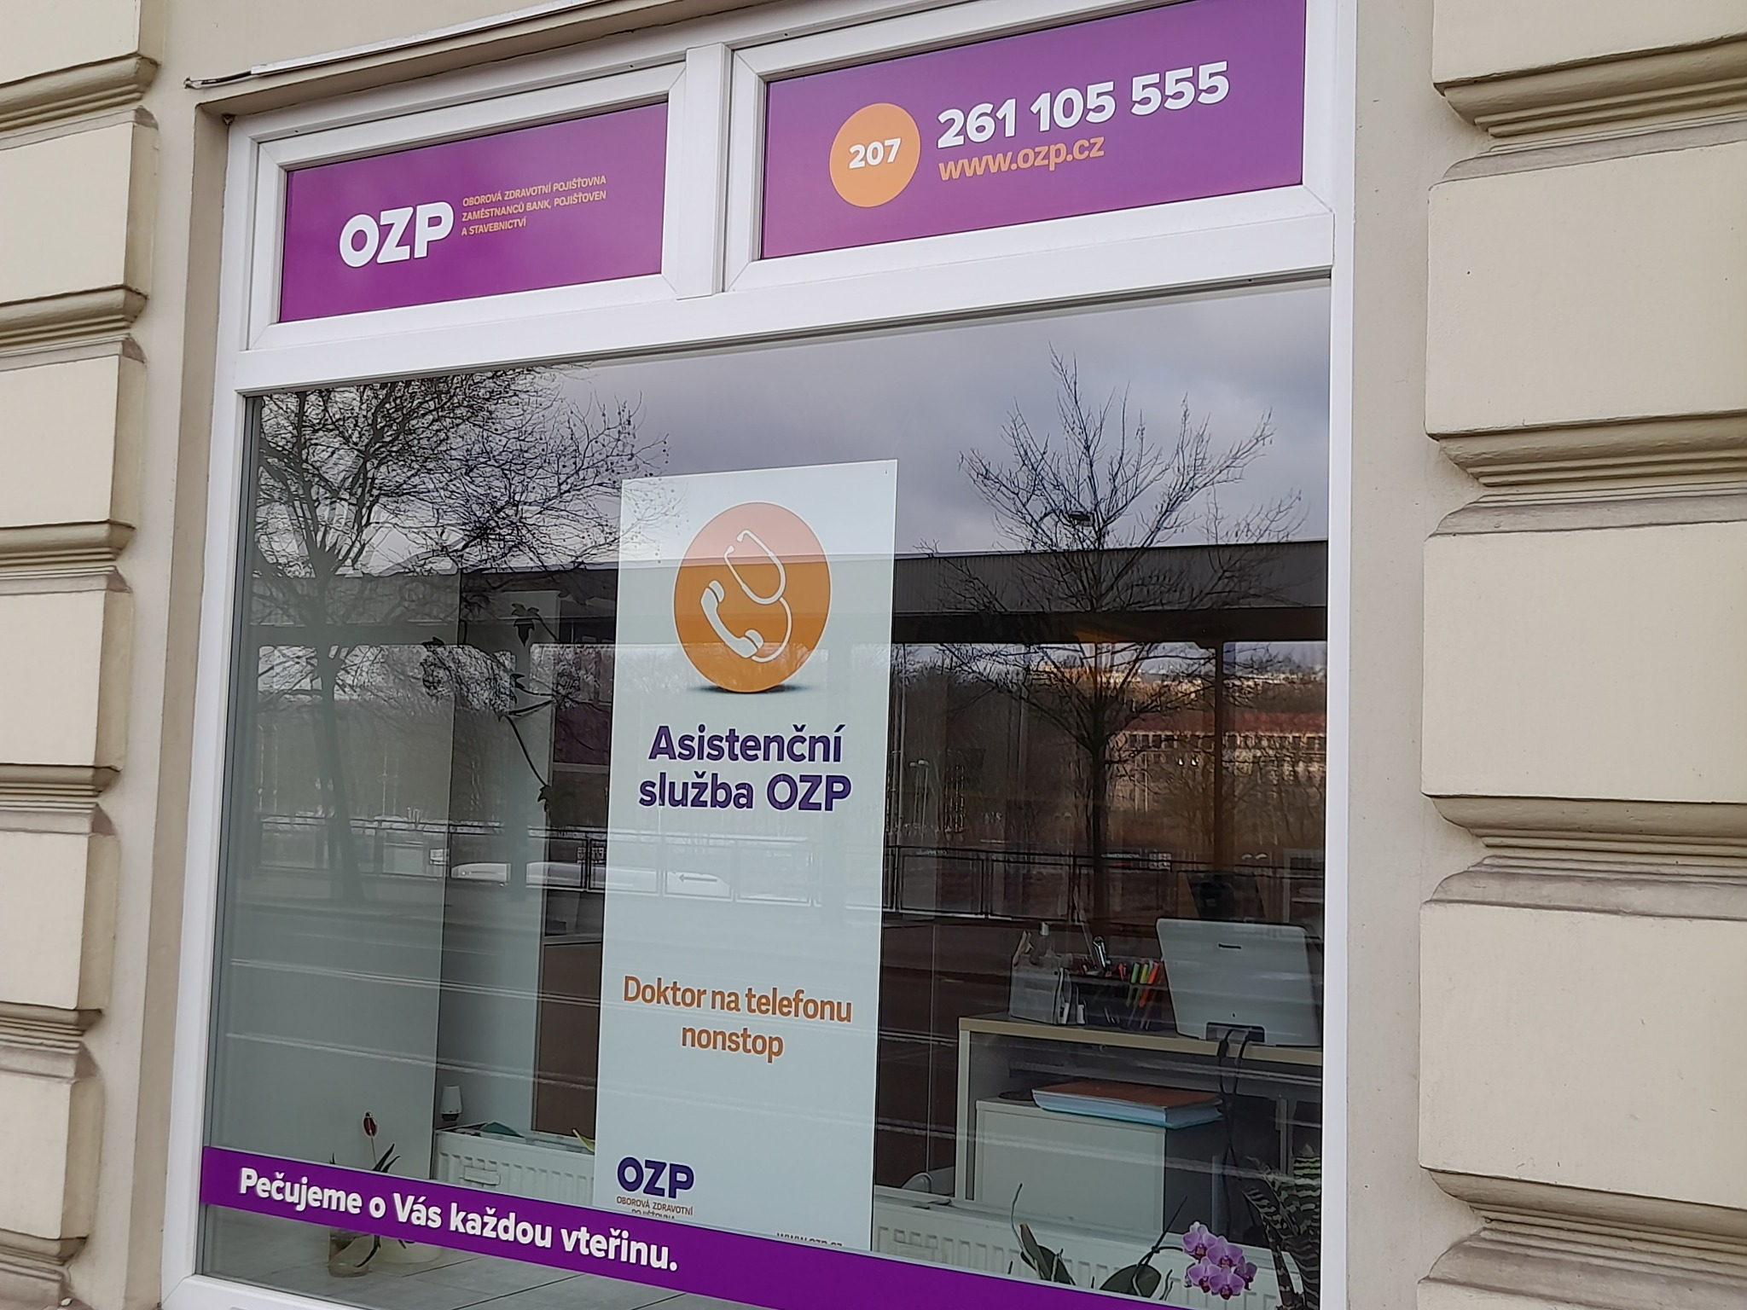
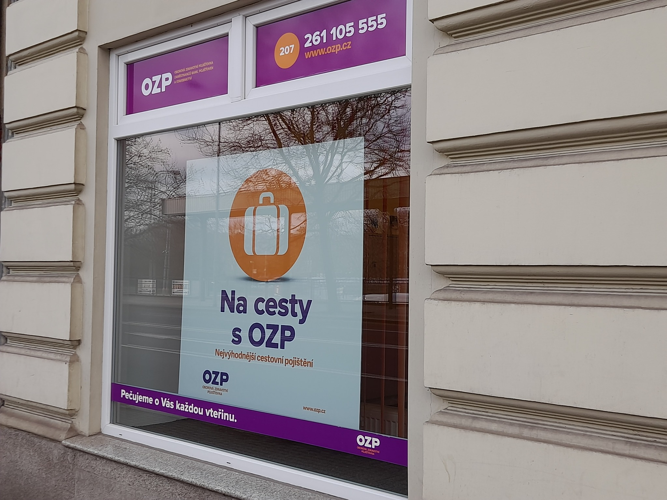
 |  |  |  |  | č. 2 až 8 |  |  |  |  | č. 9 až 15

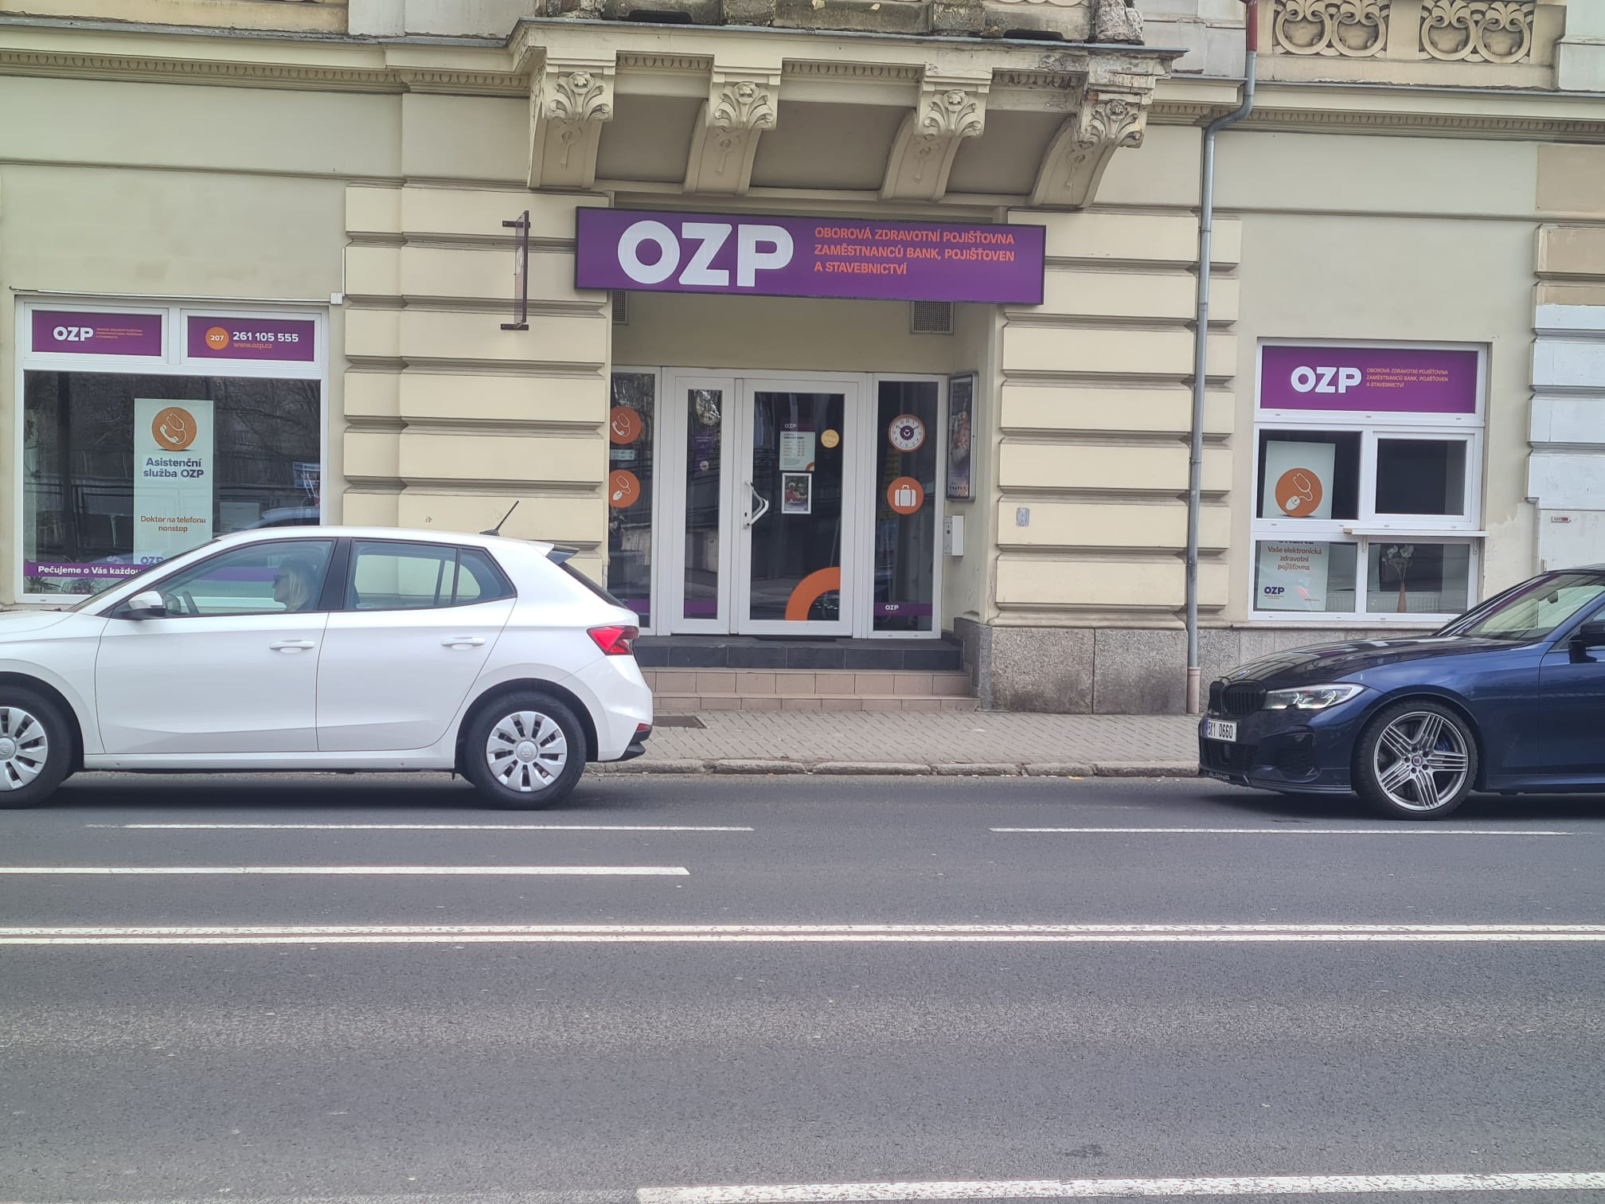
 |  |  |  |  | č. 16 až 22

Liberec
Pobočka: Liberec

Č. | Místo polepu | Rozměry místa polepu* |  | Rozměry samotného polepu | Typ polepu/loga | Materiál | Počet kusů | Grafika | Poznámky
 |  | Šířka (cm) | Výška (cm)
1 | Oboustranná světelná výstrč | 86 | 67 | dle grafického návrhu a přesného zaměření zhotovitelem na místě realizace | jednostranný polep aplikovaný z obou stran výstrče | jednostranná barevná plotrovaná polymerická translucentní fólie | 2 | dle grafického návrhu (vizuálního merchandisingu), logomanuálu OZP (přílohy č. 4, 5 Smlouvy) | odstranění stávajícího brandingu
2 | Banner nad výlohami č. 6 - ulice Gutenbergova | 460 | 50 |  | jednostranný polep aplikovaný na desku | hliníkový kompozitní panel + jednostranná barevná plotrovaná polymerická fólie | 1 |  | odstranění stávajícího brandingu
3 | Výloha č. 6 - ulice Gutenbergova - levá dolní část | 168 | 170 |  | jednostranný polep - text aplikovaný na vnější stranu skla | jednostranná barevná plotrovaná polymerická fólie, jednostranný tisk, čiré lepidlo | 1
4 | Výloha č. 6 - ulice Gutenbergova - levá dolní část | 168 | 170 |  | jednostranný polep - print aplikovaný na vnější stranu skla | jednostranná barevná polymerická PVC fólie s digitálním tiskem + UV polymerická laminace, čiré lepidlo | 1
5 | Výloha č. 6 - ulice Gutenbergova - levá dolní část | 168 | 170 |  | jednostranný polep - pruh s výškou 12 cm aplikovaný na vnější stranu skla | jednostranná barevná polymerická fólie, čiré lepidlo | 1 |  | odstranění stávajícího brandingu
6 | Výloha č. 6 - ulice Gutenbergova - pravá dolní část | 168 | 170 |  | jednostranný polep - pruh s výškou 12 cm aplikovaný na vnější stranu skla | jednostranná barevná polymerická fólie, čiré lepidlo | 1 |  | odstranění stávajícího brandingu
7 | Banner nad výlohami č. 4 a 5 - v oblouku na rohu ul. Jablonecká a Gutenbergova | 720 | 50 |  | jednostranný polep aplikovaný na desku | hliníkový kompozitní panel + jednostranná barevná plotrovaná polymerická fólie | 1 |  | odstranění stávajícího brandingu
8 | Výloha č. 5 - v oblouku na rohu ul. Jablonecká a Gutenbergova - dolní část | 210 | 171 |  | jednostranný polep - text aplikovaný na vnější stranu skla | jednostranná barevná plotrovaná polymerická fólie, jednostranný tisk, čiré lepidlo | 1
9 | Výloha č. 5 - v oblouku na rohu ul. Jablonecká a Gutenbergova - dolní část | 210 | 171 |  | jednostranný polep - pruh s výškou 12 cm aplikovaný na vnější stranu skla | jednostranná barevná polymerická fólie, čiré lepidlo | 1 |  | odstranění stávajícího brandingu
10 | Výloha č. 4 - v oblouku na rohu ul. Jablonecká a Gutenbergova - dolní část | 214 | 171 |  | jednostranný A1 polep - plakát aplikovaný na vnější stranu skla | jednostranná barevná polymerická PVC fólie s digitálním tiskem + UV polymerická laminace, čiré lepidlo | 1
11 | Výloha č. 4 - v oblouku na rohu ul. Jablonecká a Gutenbergova - dolní část | 214 | 171 |  | jednostranný polep - pruh s výškou 12 cm aplikovaný na vnější stranu skla | jednostranná barevná polymerická fólie, čiré lepidlo | 1 |  | odstranění stávajícího brandingu
12 | Banner nad výlohami č. 1, 2, 3 - ul. Jablonecká | 1440 | 50 |  | jednostranný polep aplikovaný na desku | hliníkový kompozitní panel + jednostranná barevná plotrovaná polymerická fólie | 1 |  | odstranění stávajícího brandingu
13 | Výloha č. 3 - ul. Jablonecká - levá dolní část | 160 | 170 |  | jednostranný polep - text aplikovaný na vnější stranu skla | jednostranná barevná plotrovaná polymerická fólie, jednostranný tisk, čiré lepidlo | 1
14 | Výloha č. 3 - ul. Jablonecká - levá dolní část | 160 | 170 |  | jednostranný polep - pruh s výškou 12 cm aplikovaný na vnější stranu skla | jednostranná barevná polymerická fólie, čiré lepidlo | 1 |  | odstranění stávajícího brandingu
15 | Výloha č. 3 - ul. Jablonecká - pravá dolní část | 160 | 170 |  | jednostranný A1 polep - plakát aplikovaný na vnější stranu skla | jednostranná barevná polymerická PVC fólie s digitálním tiskem + UV polymerická laminace, čiré lepidlo | 1
16 | Výloha č. 3 - ul. Jablonecká - pravá dolní část | 160 | 170 |  | jednostranný polep - pruh s výškou 12 cm aplikovaný na vnější stranu skla | jednostranná barevná polymerická fólie, čiré lepidlo | 1 |  | odstranění stávajícího brandingu
17 | Vstup - dveře | 70 | 125 |  | jednostranný A3 polep s informacemi o pobočce aplikovaný na vnější stranu skla | jednostranná pevná samolepa plnobarevná - tisk + UV polymerická laminace | 1 |  | odstranění stávajícího brandingu
18 | Výloha č. 2 - ul. Jablonecká - levá dolní část | 156 | 160 |  | jednostranný polep - text aplikovaný na vnější stranu skla | jednostranná barevná plotrovaná polymerická fólie, jednostranný tisk, čiré lepidlo | 1
19 | Výloha č. 2 - ul. Jablonecká - levá dolní část | 156 | 160 |  | jednostranný polep - pruh s výškou 12 cm aplikovaný na vnější stranu skla | jednostranná barevná polymerická fólie, čiré lepidlo | 1 |  | odstranění stávajícího brandingu
20 | Výloha č. 2 - ul. Jablonecká - pravá dolní část | 156 | 160 |  | jednostranný A1 polep - plakát aplikovaný na vnější stranu skla | jednostranná barevná polymerická PVC fólie s digitálním tiskem + UV polymerická laminace, čiré lepidlo | 1
21 | Výloha č. 2 - ul. Jablonecká - pravá dolní část | 156 | 160 |  | jednostranný polep - pruh s výškou 12 cm aplikovaný na vnější stranu skla | jednostranná barevná polymerická fólie, čiré lepidlo | 1 |  | odstranění stávajícího brandingu
22 | Výloha č. 1 - ul. Jablonecká - levá dolní část | 156 | 160 |  | jednostranný polep - text aplikovaný na vnější stranu skla | jednostranná barevná plotrovaná polymerická fólie, jednostranný tisk, čiré lepidlo | 1
23 | Výloha č. 1 - ul. Jablonecká - levá dolní část | 156 | 160 |  | jednostranný polep - pruh s výškou 12 cm aplikovaný na vnější stranu skla | jednostranná barevná polymerická fólie, čiré lepidlo | 1 |  | odstranění stávajícího brandingu
24 | Výloha č. 1 - ul. Jablonecká - levá dolní část | 156 | 160 |  | jednostranný polep - print aplikovaný na vnější stranu skla | jednostranná barevná polymerická PVC fólie s digitálním tiskem + UV polymerická laminace, čiré lepidlo | 1
25 | Výloha č. 1 - ul. Jablonecká - pravá dolní část | 156 | 160 |  | jednostranný polep - pruh s výškou 12 cm aplikovaný na vnější stranu skla | jednostranná barevná polymerická fólie, čiré lepidlo | 1 |  | odstranění stávajícího brandingu

* Rozměry jsou orientační, předpokládá se v rámci plnění vlastní přesné zaměření Zhotovitelem

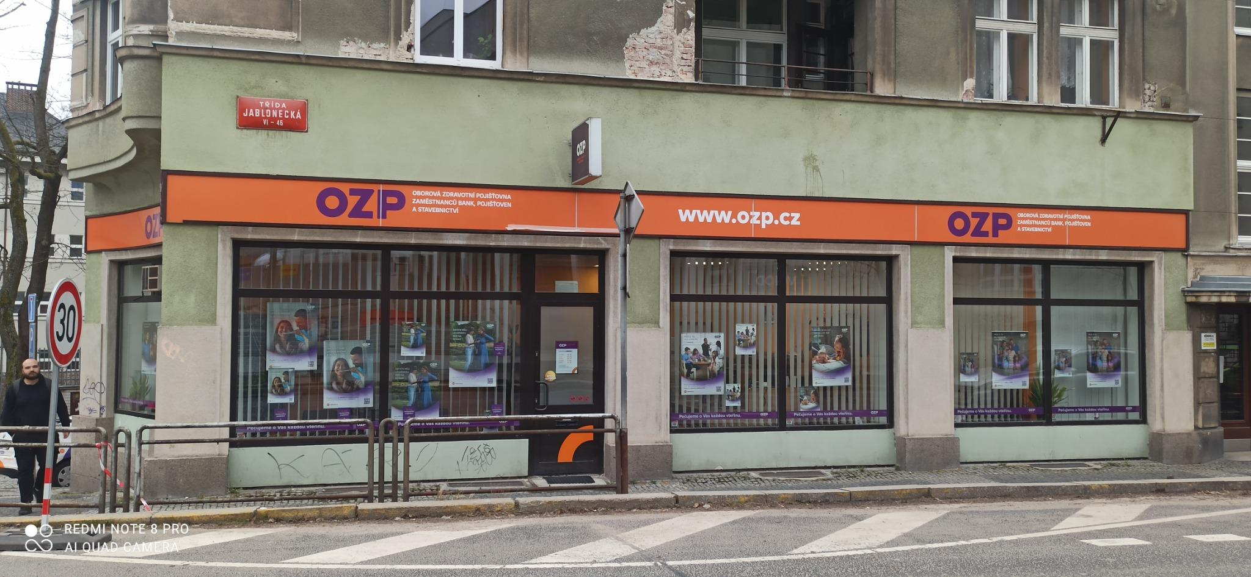
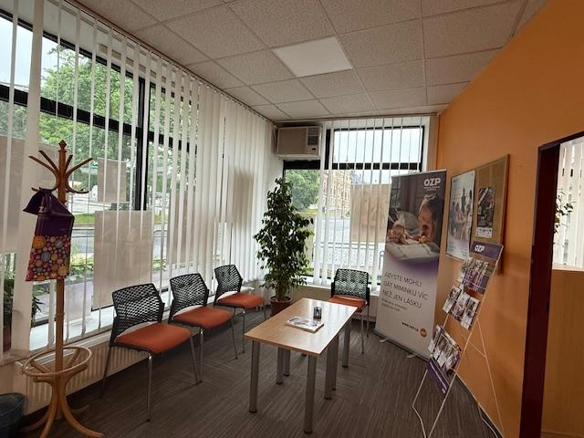
 |  |  |  |  | Položky z tabulky:
 |  |  |  |  | č. 2, 13 až 26 |  |  |  |  | č.

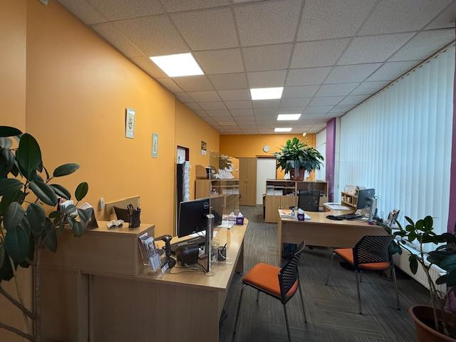
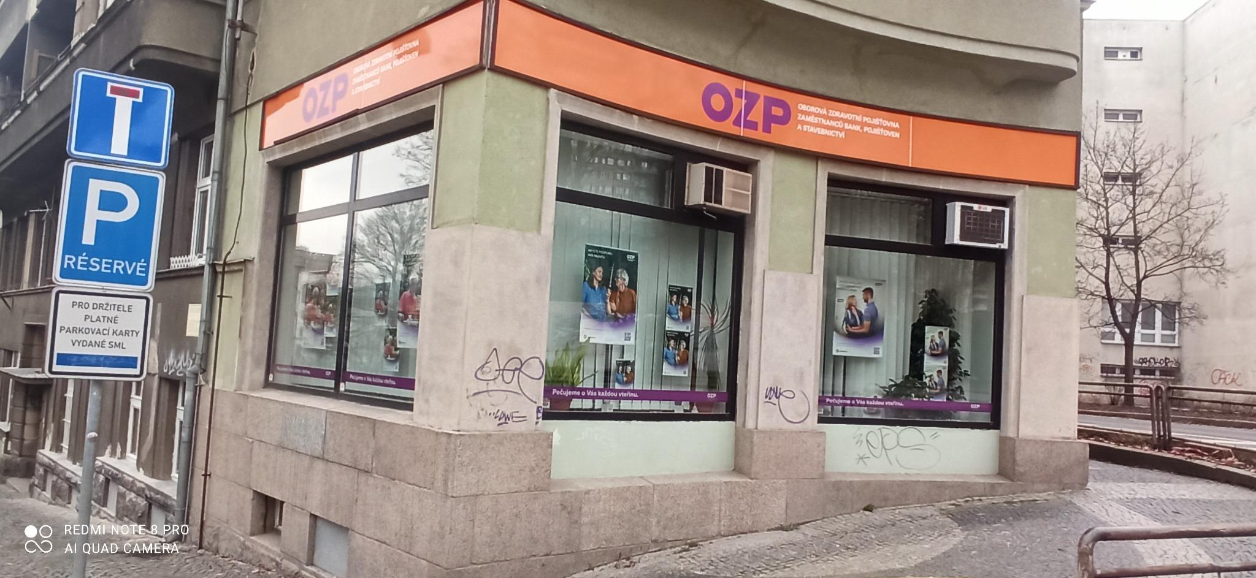
 |  |  |  |  | č. |  |  |  |  | č. 3 až 12

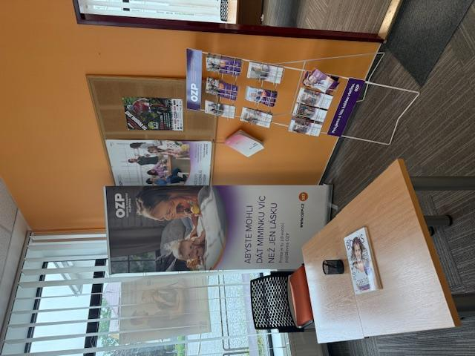
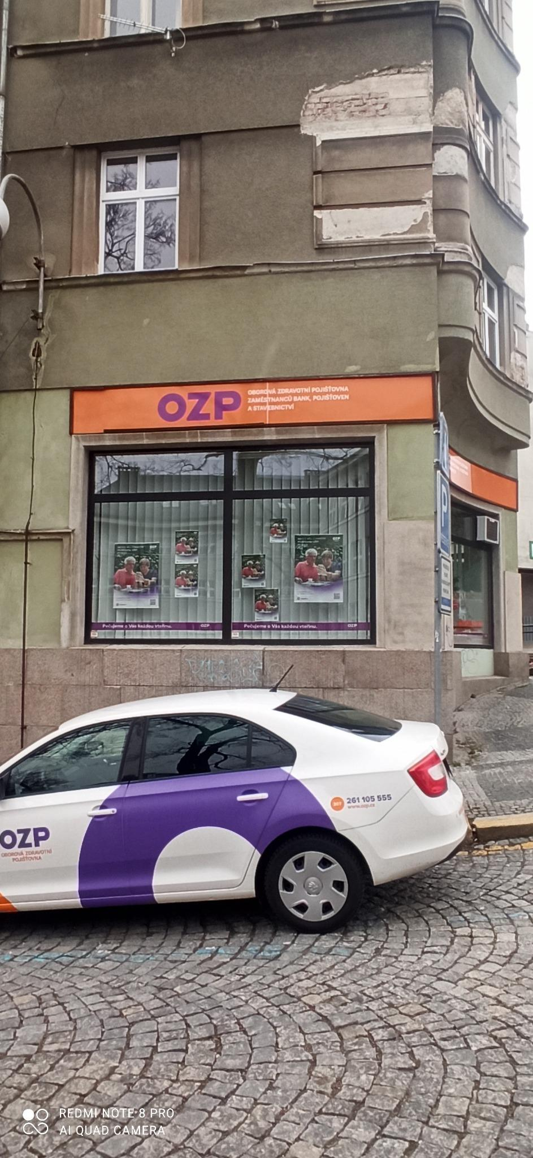
 |  |  |  |  | č. |  |  |  |  | č. 3 až 7

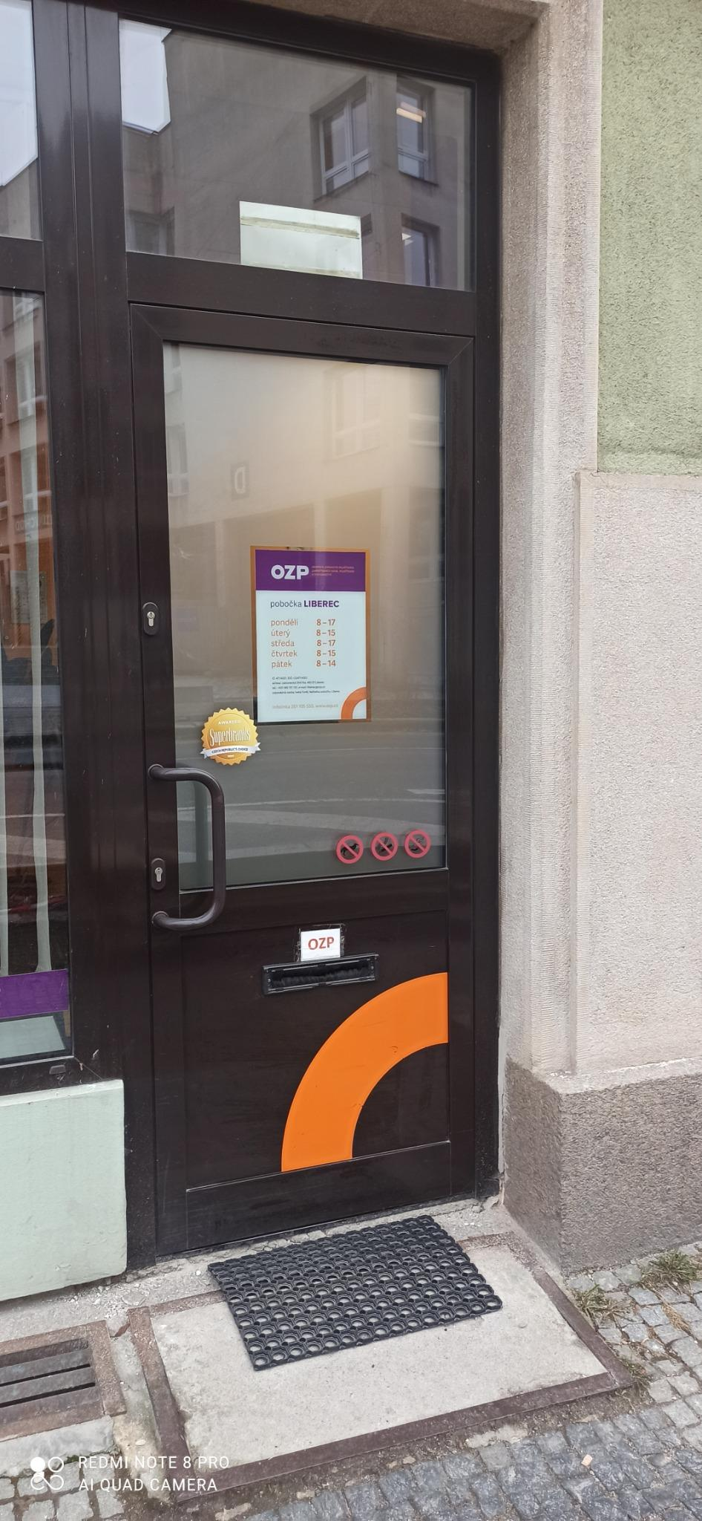
 |  |  |  |  | č. 18

Olomouc
Pobočka: Olomouc

Č. | Místo polepu | Rozměry místa polepu* |  | Rozměry samotného polepu | Typ polepu/loga | Materiál | Počet kusů | Grafika | Poznámka
 |  | Šířka (cm) | Výška (cm)
1 | Oboustranná světelná výstrč | 51 | 46 | dle grafického návrhu a přesného zaměření zhotovitelem na místě realizace | jednostranný polep aplikovaný z obou stran výstrče | jednostranná barevná plotrovaná polymerická translucentní fólie | 2 | dle grafického návrhu (vizuálního merchandisingu), logomanuálu OZP (přílohy č. 4, 5 Smlouvy) | odstranění stávajícího brandingu
2 | Světelný banner nad dveřmi - vchod | 180 | 51 |  | jednostranný polep aplikovaný z čelní strany banneru | jednostranná barevná plotrovaná polymerická translucentní fólie | 1 |  | odstranění stávajícího brandingu
3 | Vchod - dveře - levé nepohyblivé křídlo | 80 | 194 |  | jednostranný A3 polep s informacemi o pobočce aplikovaný na vnější stranu skla | jednostranná pevná samolepa plnobarevná - tisk + UV polymerická laminace | 1
4 | Vchod - dveře - levé nepohyblivé křídlo | 80 | 194 |  | jednostranný polep - pruh s výškou 12 cm aplikovaný na vnější stranu skla | jednostranná barevná polymerická fólie, čiré lepidlo | 1
5 | Vchod - dveře - pravé pohyblivé křídlo | 80 | 194 |  | jednostranný polep - pruh s výškou 12 cm aplikovaný na vnější stranu skla | jednostranná barevná polymerická fólie, čiré lepidlo | 1 |  | odstranění stávajícího brandingu
6 | Výloha vedle dveří (levá horní část bez výklopu) | 178 | 82 |  | jednostranný polep aplikovaný na vnější stranu skla | jednostranná barevná polymerická fólie, čiré lepidlo | 1
7 | Výloha vedle dveří (levá spodní část) | 178 | 146 |  | jednostranný polep - pruh s výškou 12 cm aplikovaný na vnější stranu skla | jednostranná barevná polymerická fólie, čiré lepidlo | 1 |  | odstranění stávajícího brandingu
8 | Výloha vedle dveří (pravá horní část s výklopem) | 168 | 72 |  | jednostranný polep aplikovaný na vnější stranu skla | jednostranná barevná polymerická fólie, čiré lepidlo | 1
9 | Výloha vedle dveří (pravá spodní část) | 178 | 146 |  | jednostranný polep - text aplikovaný na vnější stranu skla | jednostranná barevná plotrovaná polymerická fólie, jednostranný tisk, čiré lepidlo | 1
10 | Výloha vedle dveří (pravá spodní část) | 178 | 146 |  | jednostranný polep - pruh s výškou 12 cm aplikovaný na vnější stranu skla | jednostranná barevná polymerická fólie, čiré lepidlo | 1 |  | odstranění stávajícího brandingu
11 | Výloha č. 2 (levá horní část s výklopem) | 167 | 72 |  | jednostranný polep aplikovaný na vnější stranu skla | jednostranná barevná polymerická fólie, čiré lepidlo | 1 |  | odstranění stávajícího brandingu
12 | Výloha č. 2 (levá spodní část) | 177 | 214 |  | jednostranný polep - text aplikovaný na vnější stranu skla | jednostranná barevná plotrovaná polymerická fólie, jednostranný tisk, čiré lepidlo | 1 |  | odstranění stávajícího brandingu
13 | Výloha č. 2 (levá spodní část) | 177 | 214 |  | jednostranný polep - pruh s výškou 12 cm aplikovaný na vnější stranu skla | jednostranná barevná polymerická fólie, čiré lepidlo | 1 |  | odstranění stávajícího brandingu
14 | Výloha č. 2 (pravá horní část bez výklopu) | 177 | 82 |  | jednostranný polep aplikovaný na vnější stranu skla | jednostranná barevná polymerická fólie, čiré lepidlo | 1 |  | odstranění stávajícího brandingu
15 | Výloha č. 2 (pravá spodní část) | 177 | 214 |  | jednostranný A0 polep - banner aplikovaný na vnější stranu skla | jednostranná barevná polymerická PVC fólie s digitálním tiskem + UV polymerická laminace, čiré lepidlo | 1 |  | odstranění stávajícího brandingu
16 | Výloha č. 2 (pravá spodní část) | 177 | 214 |  | jednostranný polep - pruh s výškou 12 cm aplikovaný na vnější stranu skla | jednostranná barevná polymerická fólie, čiré lepidlo | 1 |  | odstranění stávajícího brandingu
17 | Výloha č. 3 (levá horní část s výklopem) | 128 | 72 |  | jednostranný polep aplikovaný na vnější stranu skla | jednostranná barevná polymerická fólie, čiré lepidlo | 1 |  | odstranění stávajícího brandingu
18 | Výloha č. 3 (levá spodní část) | 138 | 214 |  | jednostranný polep - text aplikovaný na vnější stranu skla | jednostranná barevná plotrovaná polymerická fólie, jednostranný tisk, čiré lepidlo | 1 |  | odstranění stávajícího brandingu
19 | Výloha č. 3 (levá spodní část) | 138 | 214 |  | jednostranný polep - pruh s výškou 12 cm aplikovaný na vnější stranu skla | jednostranná barevná polymerická fólie, čiré lepidlo | 1 |  | odstranění stávajícího brandingu
20 | Výloha č. 3 (pravá horní část bez výklopu) | 138 | 82 |  | jednostranný polep aplikovaný na vnější stranu skla | jednostranná barevná polymerická fólie, čiré lepidlo | 1 |  | odstranění stávajícího brandingu
21 | Výloha č. 3 (pravá spodní část) | 138 | 214 |  | jednostranný polep - pruh s výškou 12 cm aplikovaný na vnější stranu skla | jednostranná barevná polymerická fólie, čiré lepidlo | 1 |  | odstranění stávajícího brandingu
22 | Výloha č. 4 (levá horní část s výklopem) | 169 | 82 |  | jednostranný polep aplikovaný na vnější stranu skla | jednostranná barevná polymerická fólie, čiré lepidlo | 1 |  | odstranění stávajícího brandingu
23 | Výloha č. 4 (levá spodní část) | 169 | 214 |  | jednostranný polep - text aplikovaný na vnější stranu skla | jednostranná barevná plotrovaná polymerická fólie, jednostranný tisk, čiré lepidlo | 1 |  | odstranění stávajícího brandingu
24 | Výloha č. 4 (levá spodní část) | 169 | 214 |  | jednostranný polep - print aplikovaný na vnější stranu skla | jednostranná barevná polymerická PVC fólie s digitálním tiskem + UV polymerická laminace, čiré lepidlo | 1 |  | odstranění stávajícího brandingu
25 | Výloha č. 4 (levá spodní část) | 169 | 214 |  | jednostranný polep - pruh s výškou 12 cm aplikovaný na vnější stranu skla | jednostranná barevná polymerická fólie, čiré lepidlo | 1 |  | odstranění stávajícího brandingu
26 | Výloha č. 4 (pravá horní část s výklopem) | 169 | 82 |  | jednostranný polep aplikovaný na vnější stranu skla | jednostranná barevná polymerická fólie, čiré lepidlo | 1 |  | odstranění stávajícího brandingu
27 | Výloha č. 4 (pravá spodní část) | 169 | 214 |  | jednostranný polep - pruh s výškou 12 cm aplikovaný na vnější stranu skla | jednostranná barevná polymerická fólie, čiré lepidlo | 1 |  | odstranění stávajícího brandingu
28 | Výloha č. 5 (levá horní část s výklopem) | 158 | 72 |  | jednostranný polep aplikovaný na vnější stranu skla | jednostranná barevná polymerická fólie, čiré lepidlo | 1 |  | odstranění stávajícího brandingu
29 | Výloha č. 5 (levá spodní část) | 168 | 214 |  | jednostranný polep - text aplikovaný na vnější stranu skla | jednostranná barevná plotrovaná polymerická fólie, jednostranný tisk, čiré lepidlo | 1 |  | odstranění stávajícího brandingu
30 | Výloha č. 5 (levá spodní část) | 168 | 214 |  | jednostranný polep - pruh s výškou 12 cm aplikovaný na vnější stranu skla | jednostranná barevná polymerická fólie, čiré lepidlo | 1 |  | odstranění stávajícího brandingu
31 | Výloha č. 5 (pravá horní část bez výklopu) | 168 | 82 |  | jednostranný polep aplikovaný na vnější stranu skla | jednostranná barevná polymerická fólie, čiré lepidlo | 1 |  | odstranění stávajícího brandingu
32 | Výloha č. 5 (pravá spodní část) | 168 | 214 |  | jednostranný A0 polep - banner aplikovaný na vnější stranu skla | jednostranná barevná polymerická PVC fólie s digitálním tiskem + UV polymerická laminace, čiré lepidlo | 1
33 | Výloha č. 5 (pravá spodní část) | 168 | 214 |  | jednostranný polep - pruh s výškou 12 cm aplikovaný na vnější stranu skla | jednostranná barevná polymerická fólie, čiré lepidlo | 1 |  | odstranění stávajícího brandingu

* Rozměry jsou orientační, předpokládá se v rámci plnění vlastní přesné zaměření Zhotovitelem

 |  |  |  |  | Položky z tabulky:

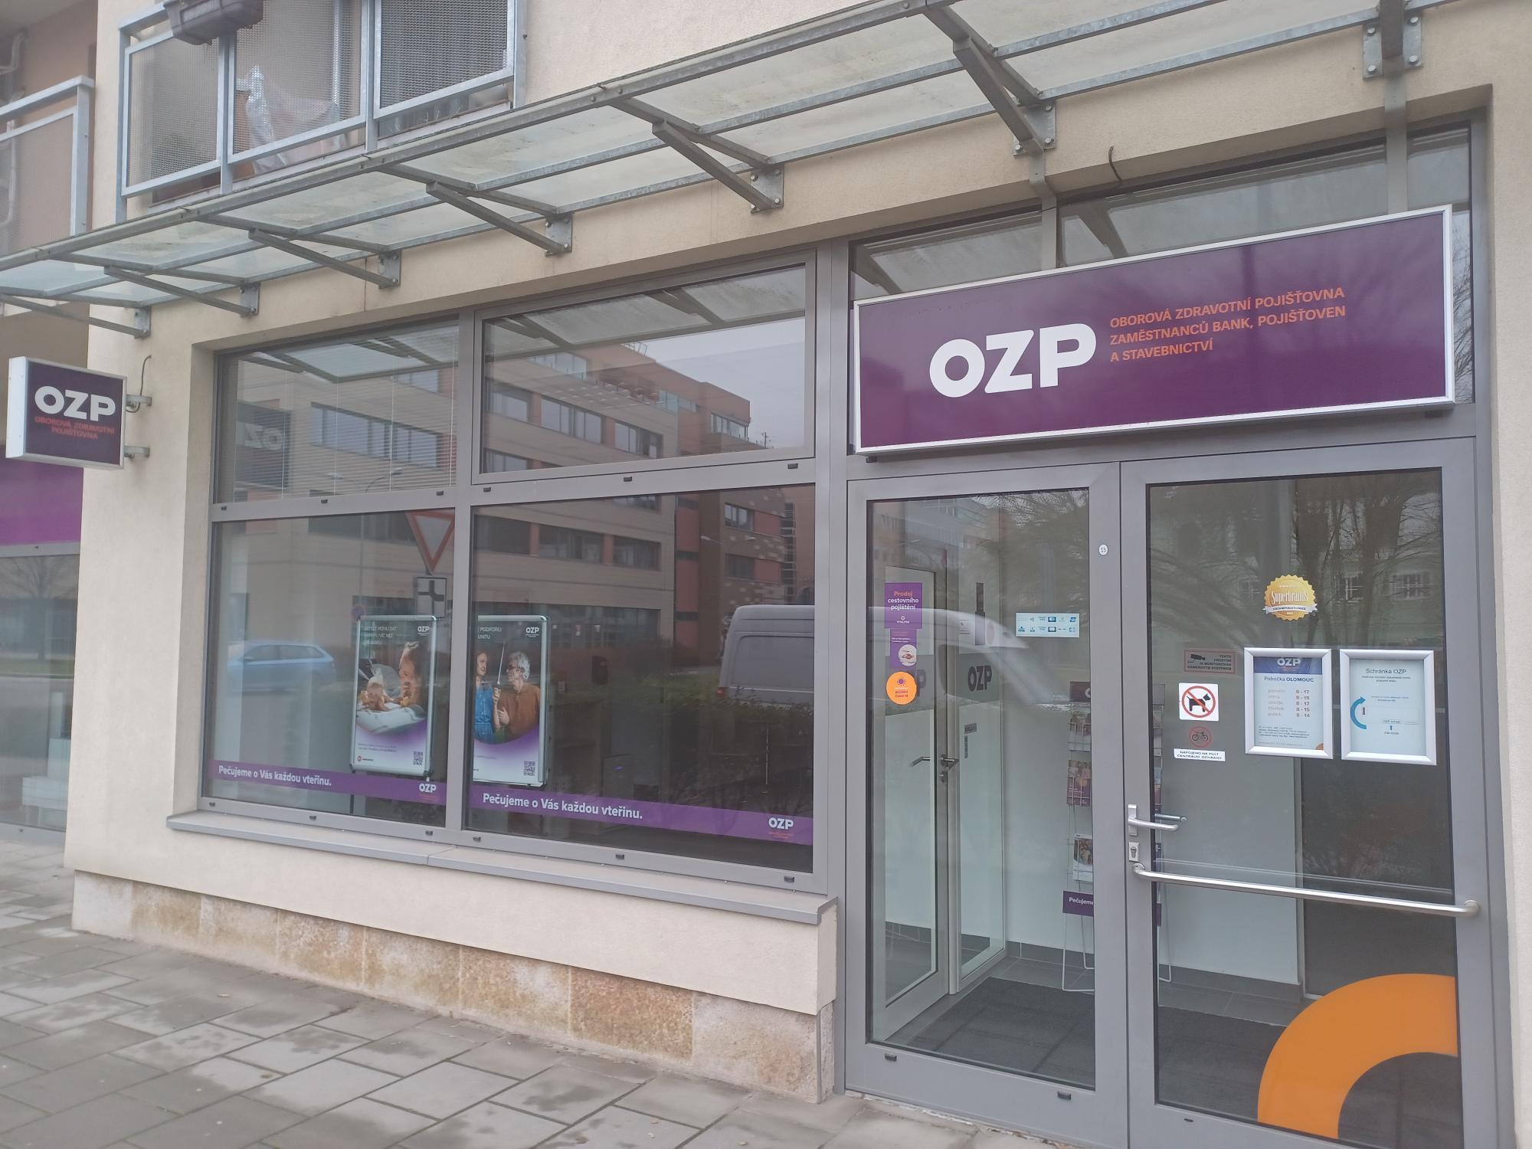
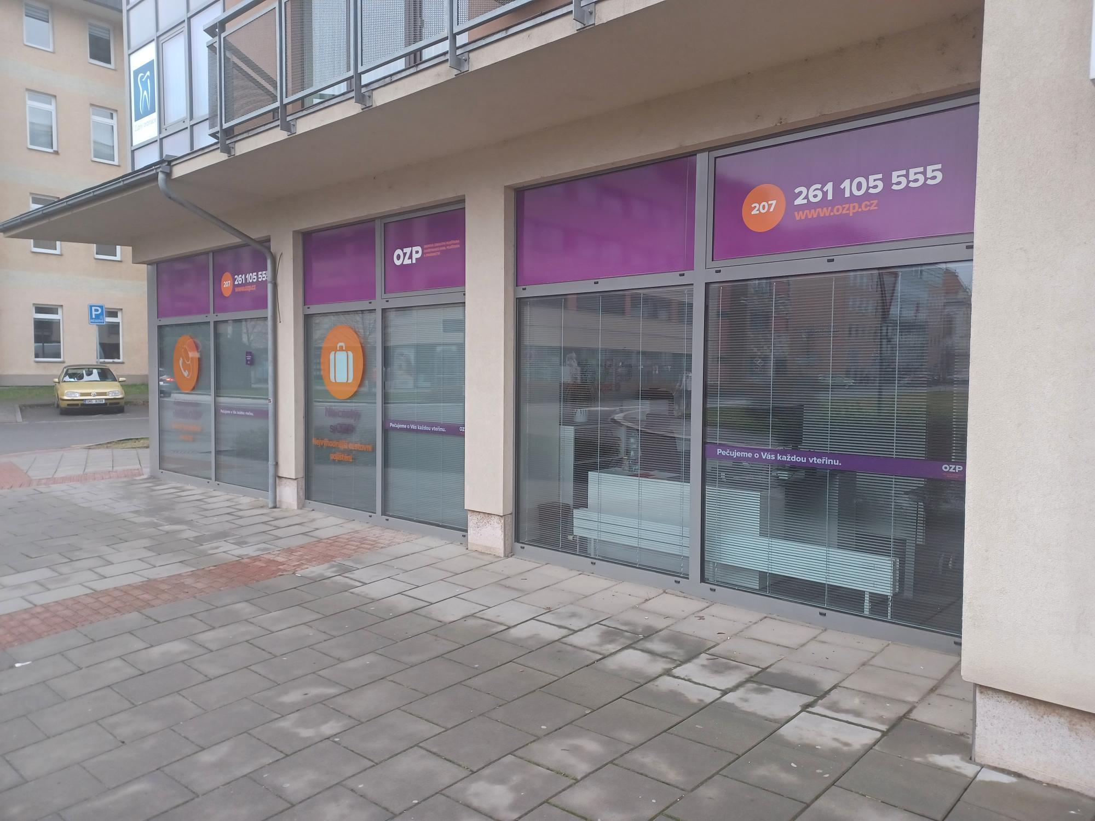
 |  |  |  |  | č. 1 až 10 |  |  |  | č. 11 až 27

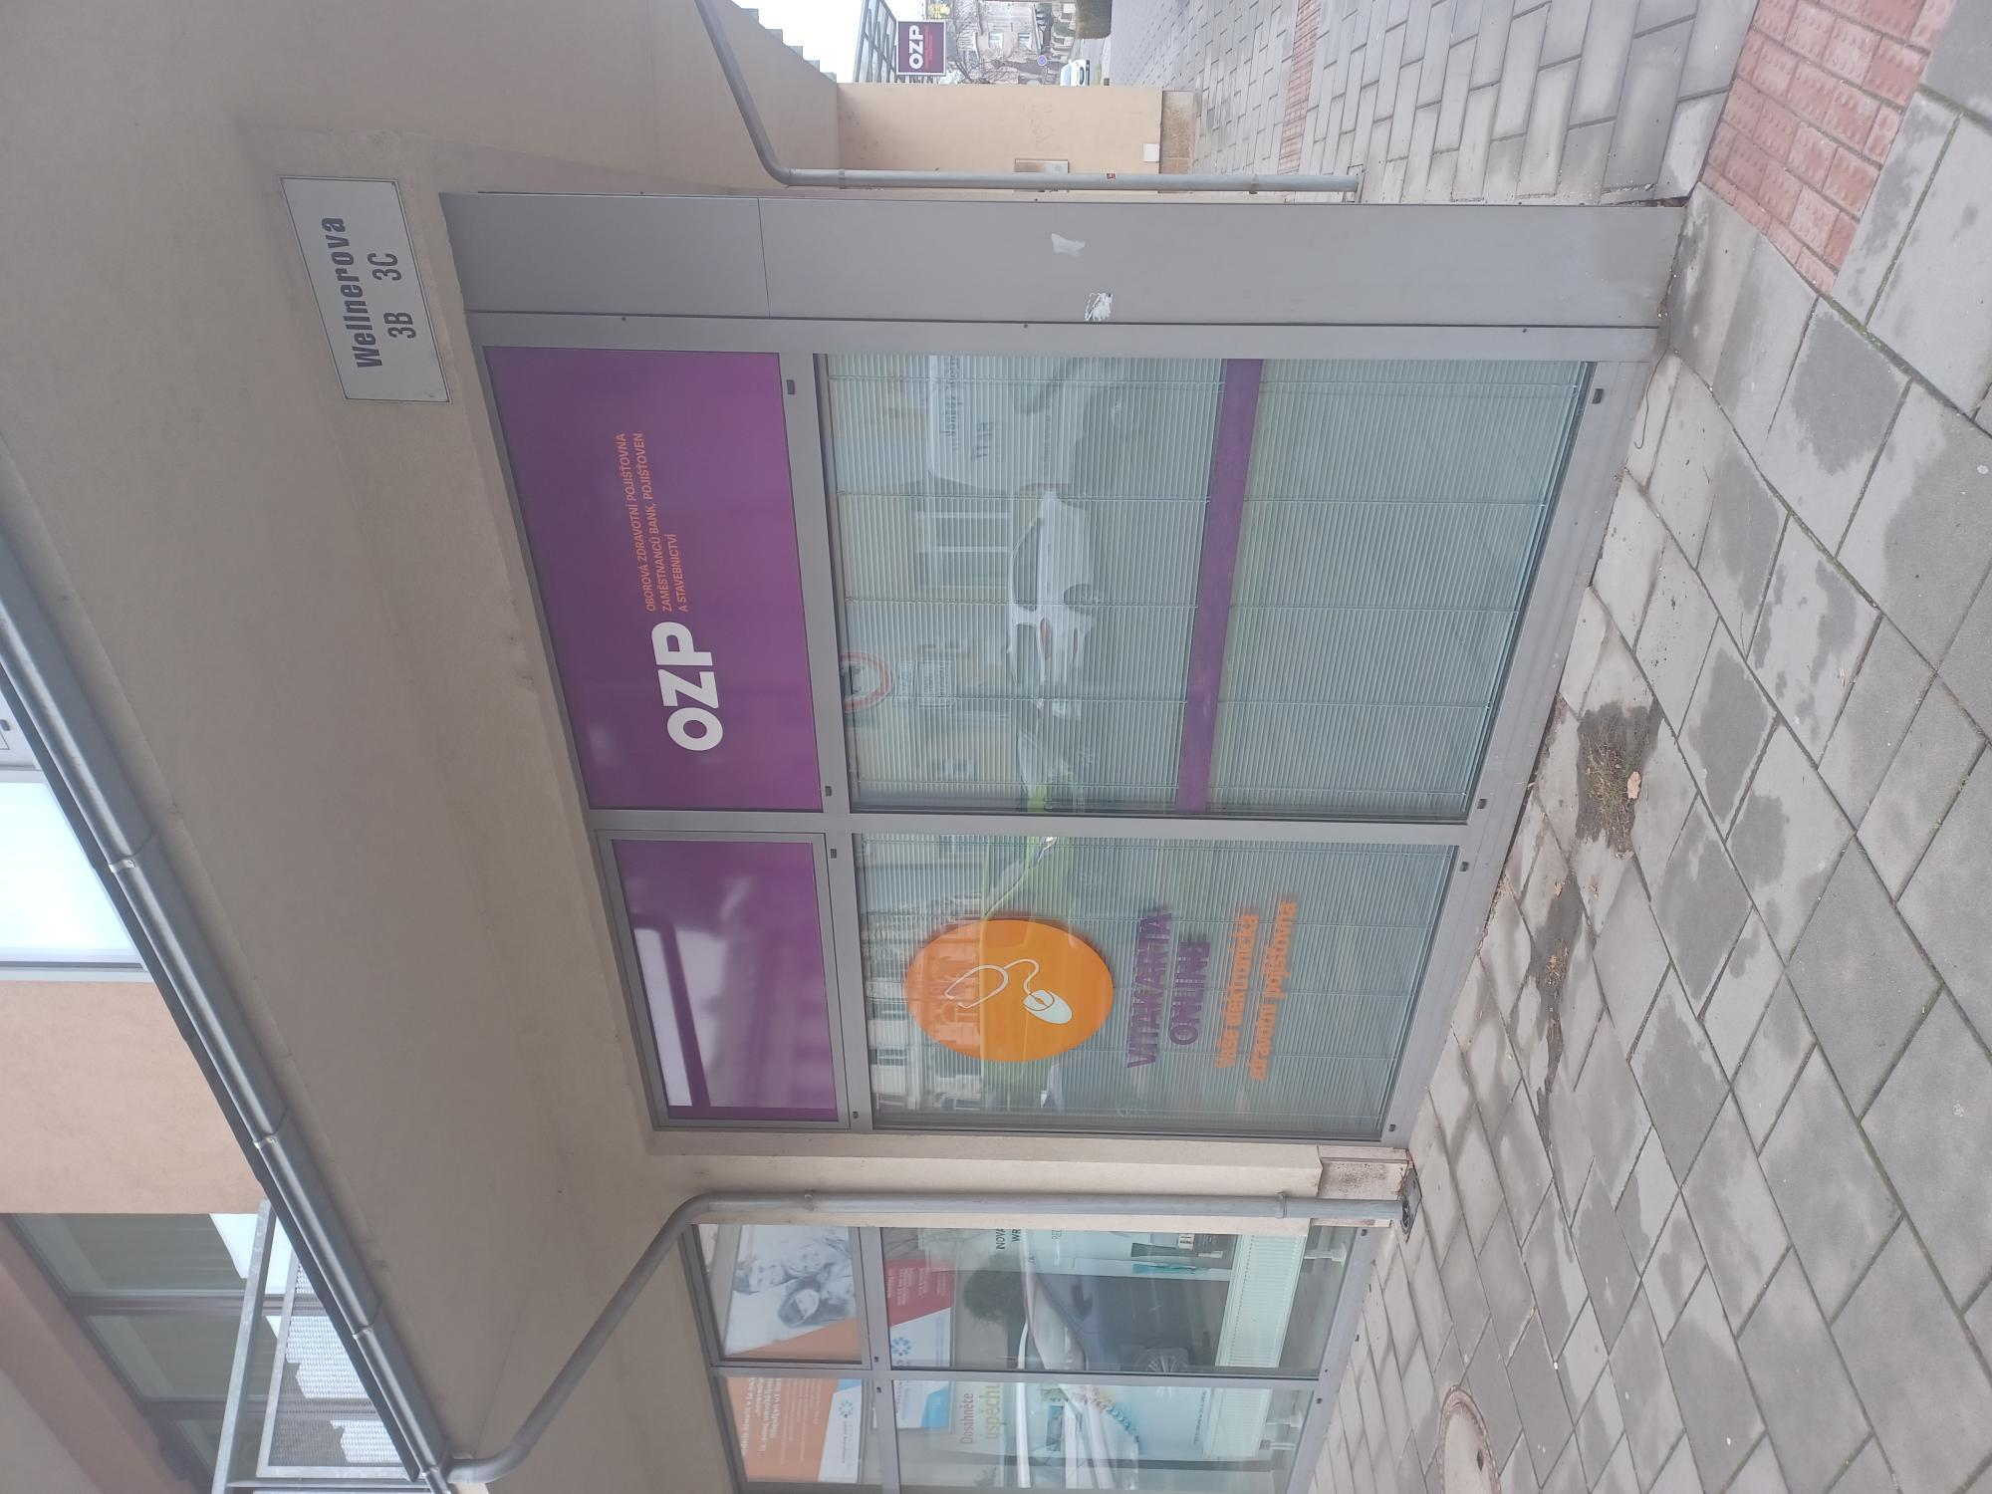
 |  |  |  |  | č. 28 až 33

Ostrava
Pobočka: Ostrava

Č. | Místo polepu | Rozměry místa polepu* |  | Rozměry samotného polepu | Typ polepu/loga | Materiál | Počet kusů | Grafika | Poznámky
 |  | Šířka (cm) | Výška (cm)
1 | Oboustranná světelná výstrč | 67 | 64 | dle grafického návrhu a přesného zaměření zhotovitelem na místě realizace | jednostranný polep aplikovaný z obou stran výstrče | jednostranná barevná plotrovaná polymerická translucentní fólie | 2 | dle grafického návrhu (vizuálního merchandisingu), logomanuálu OZP (přílohy č. 4, 5 Smlouvy) | odstranění stávajícího brandingu
2 | Vchod - horní část výlohy nad dveřmi | 97 | 87 |  | jednostranný polep aplikovaný na vnější stranu skla | jednostranná barevná polymerická fólie, čiré lepidlo | 1 |  | odstranění stávajícího brandingu
3 | Vchod - dveře | 78 | 191 |  | jednostranný polep - pruh s výškou 12 cm aplikovaný na vnější stranu skla | jednostranná barevná polymerická fólie, čiré lepidlo | 1 |  | odstranění stávajícího brandingu
4 | Vchod - dveře | 78 | 191 |  | jednostranný A3 polep s informacemi o pobočce aplikovaný na vnější stranu skla | jednostranná pevná samolepa plnobarevná - tisk + UV polymerická laminace | 1 |  | odstranění stávajícího brandingu
5 | Vchod - horní část výlohy vpravo od dveří | 174 | 87 |  | jednostranný polep aplikovaný na vnější stranu skla | jednostranná barevná polymerická fólie, čiré lepidlo | 1 |  | odstranění stávajícího brandingu
6 | Vchod - dolní část výlohy vpravo od dveří | 174 | 203 |  | jednostranný polep - text aplikovaný na vnější stranu skla | jednostranná barevná plotrovaná polymerická fólie, jednostranný tisk, čiré lepidlo | 1 |  | odstranění stávajícího brandingu
7 | Vchod - dolní část výlohy vpravo od dveří | 174 | 203 |  | jednostranný polep - print aplikovaný na vnější stranu skla | jednostranná barevná polymerická PVC fólie s digitálním tiskem + UV polymerická laminace, čiré lepidlo | 1
8 | Vchod - dolní část výlohy vpravo od dveří | 174 | 203 |  | jednostranný polep - pruh s výškou 12 cm aplikovaný na vnější stranu skla | jednostranná barevná polymerická fólie, čiré lepidlo | 1 |  | odstranění stávajícího brandingu
9 | Úzká výloha - horní část | 22 | 91 |  | jednostranný polep aplikovaný na vnější stranu skla | jednostranná barevná polymerická fólie, čiré lepidlo | 1
10 | Úzká výloha - dolní část | 31 | 156 |  | jednostranný polep - pruh s výškou 12 cm aplikovaný na vnější stranu skla | jednostranná barevná polymerická fólie, čiré lepidlo | 1
11 | Výloha - horní část | 239 | 100 |  | jednostranný polep aplikovaný na vnější stranu skla | jednostranná barevná polymerická fólie, čiré lepidlo | 1 |  | odstranění stávajícího brandingu
12 | Výloha - dolní část | 239 | 192 |  | jednostranný polep - text aplikovaný na vnější stranu skla | jednostranná barevná plotrovaná polymerická fólie, jednostranný tisk, čiré lepidlo | 1
13 | Výloha - dolní část | 239 | 192 |  | jednostranný A1 polep - banner aplikovaný na vnější stranu skla | jednostranná barevná polymerická PVC fólie s digitálním tiskem + UV polymerická laminace, čiré lepidlo | 1
14 | Výloha - dolní část | 239 | 192 |  | jednostranný polep - pruh s výškou 12 cm aplikovaný na vnější stranu skla | jednostranná barevná polymerická fólie, čiré lepidlo | 1 |  | odstranění stávajícího brandingu

* Rozměry jsou orientační, předpokládá se v rámci plnění vlastní přesné zaměření Zhotovitelem

 |  |  |  | Položky z tabulky:

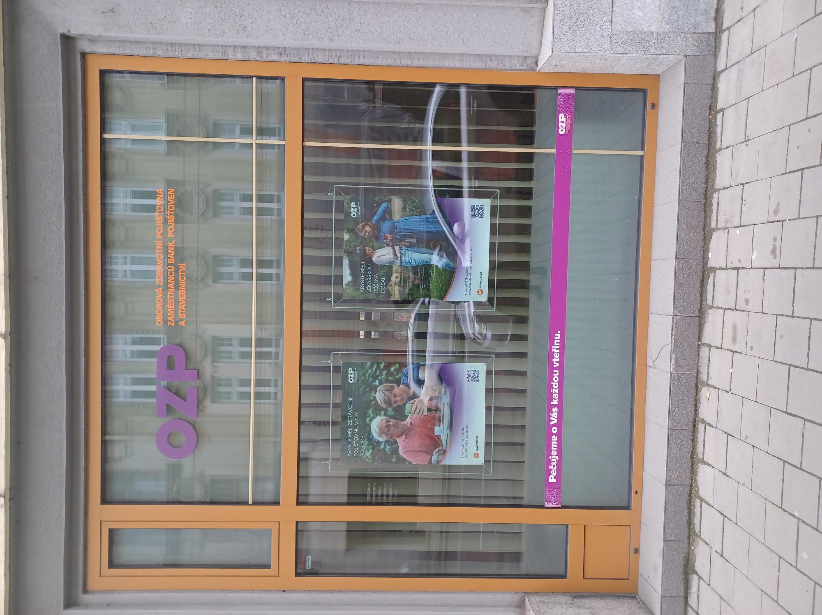
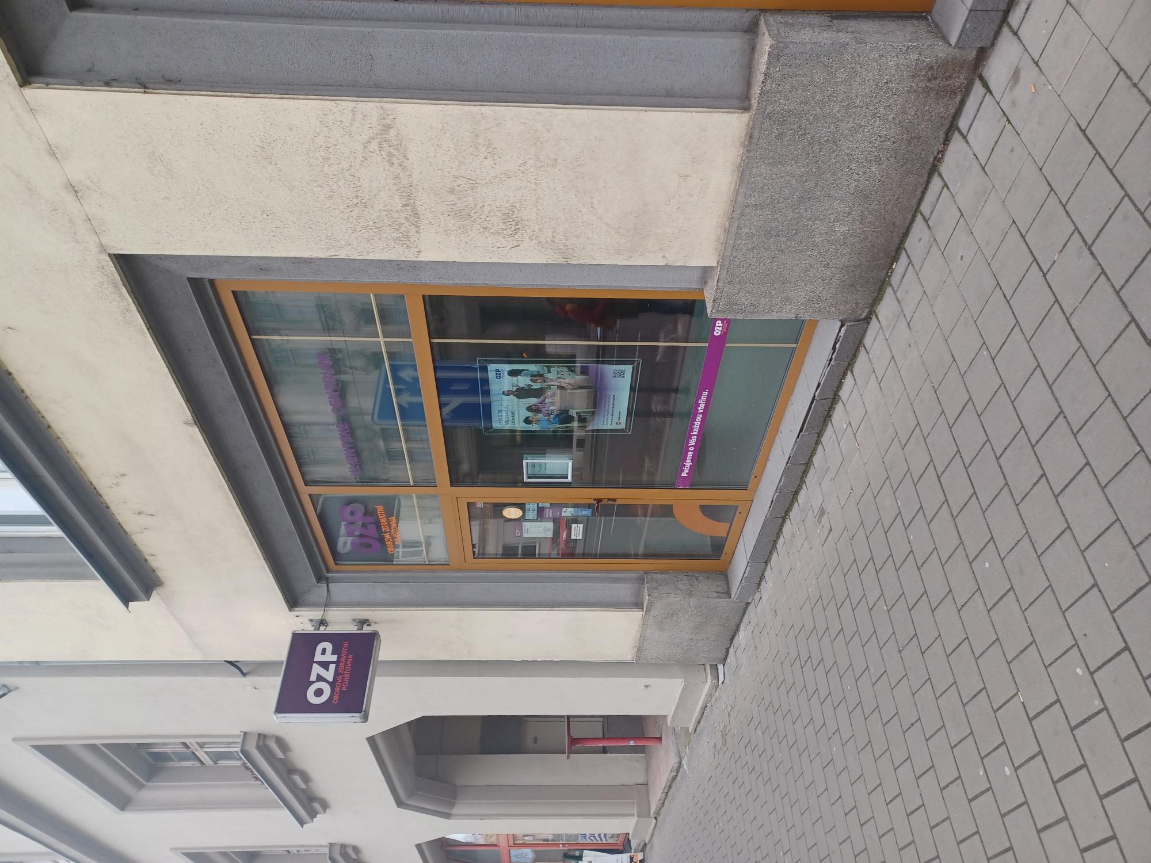
 |  |  |  | č. 9 až 14 |  |  |  | č. 1 až 8

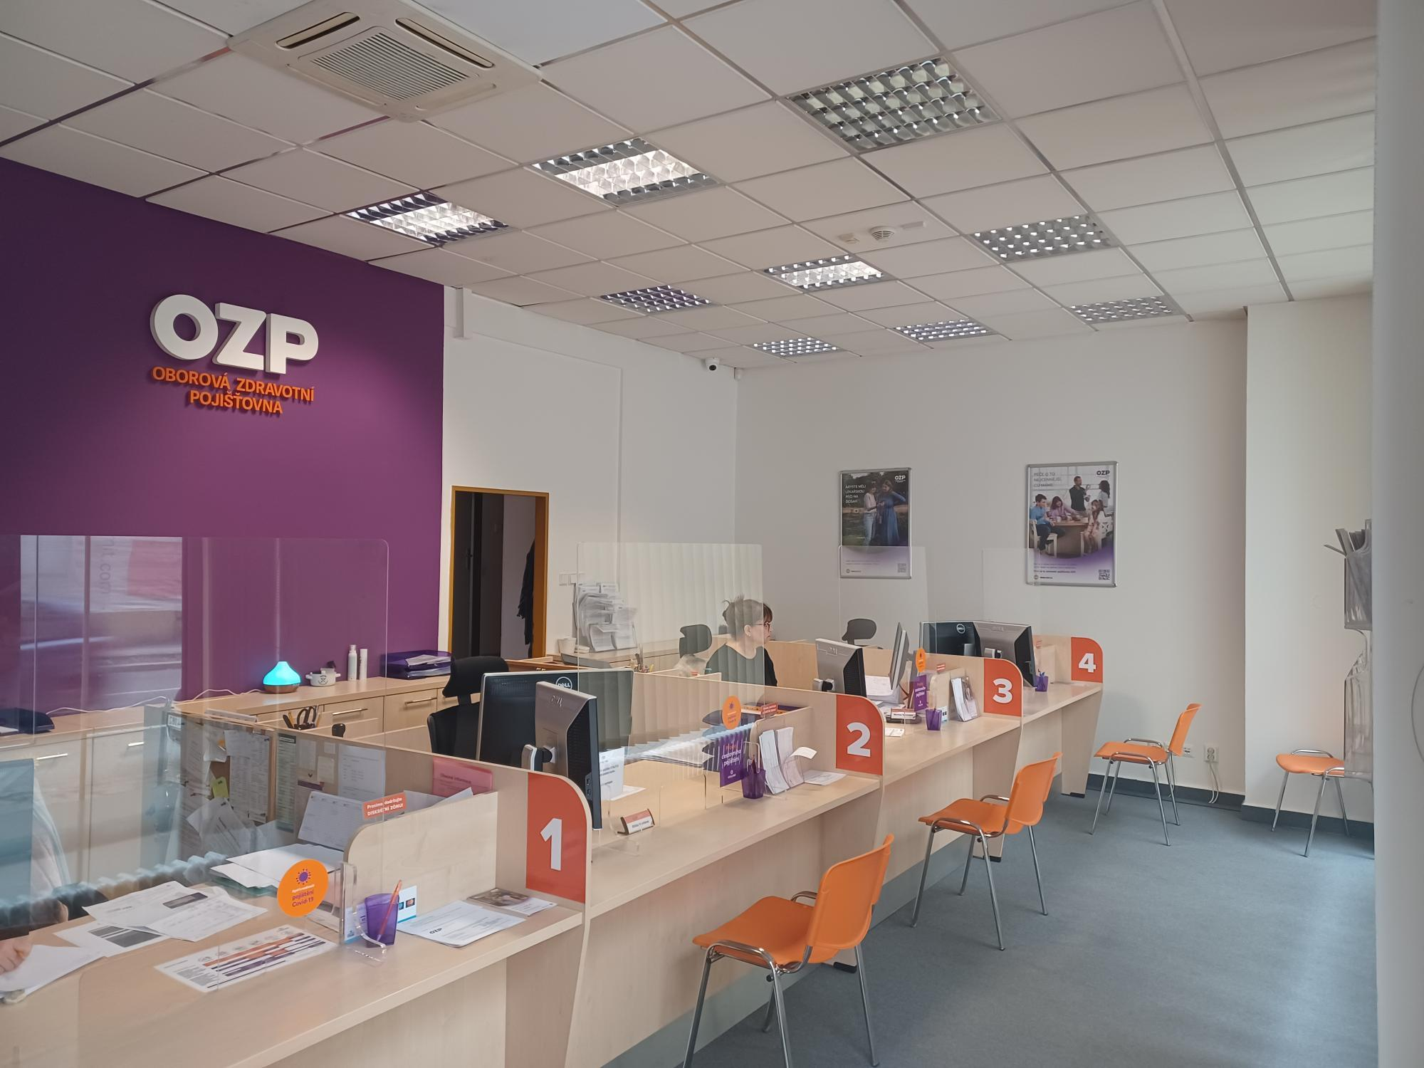
 |  |  |  |  | č. 15

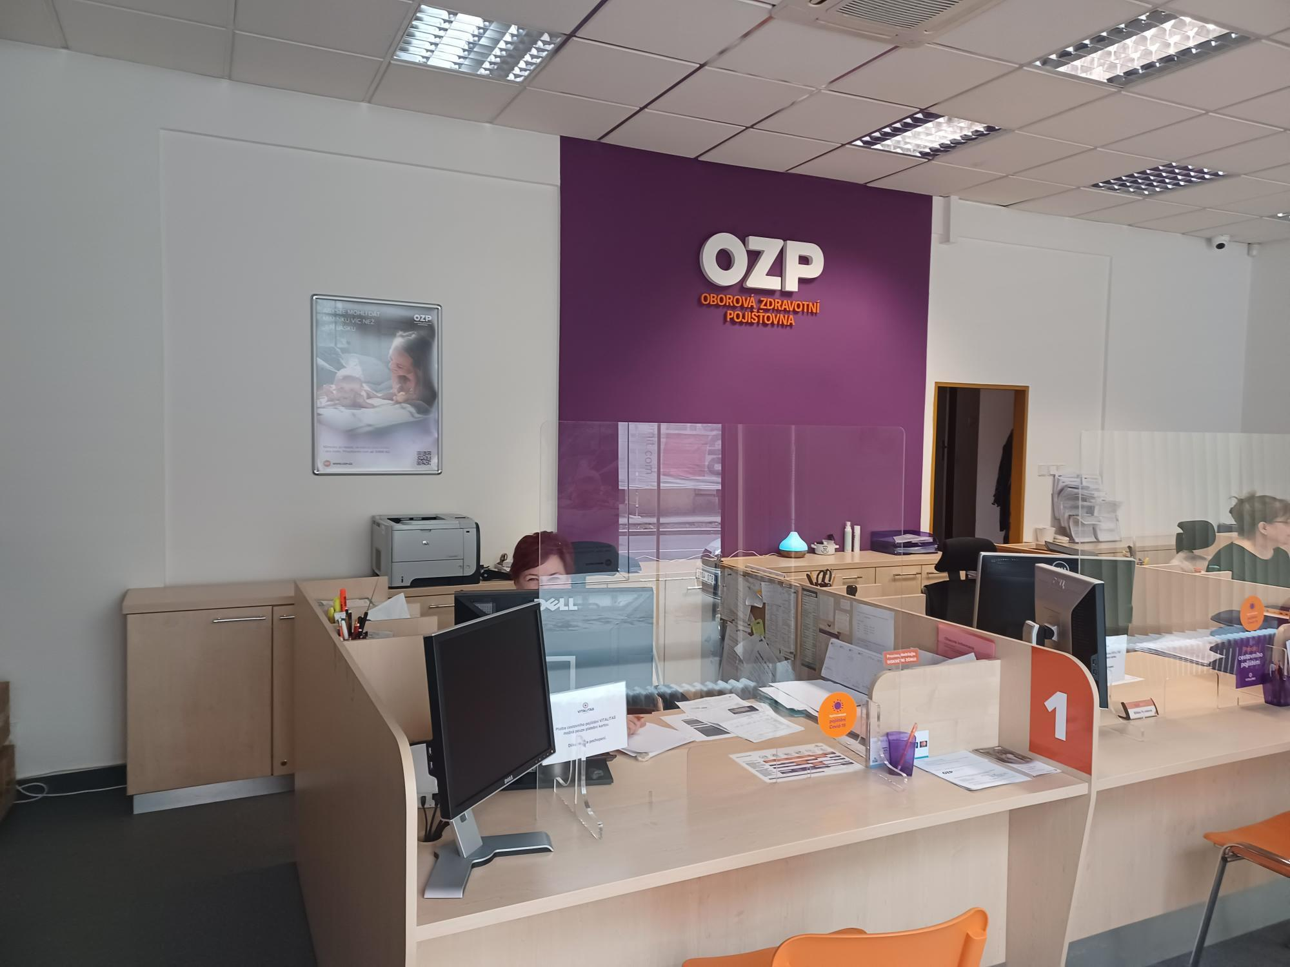
 |  |  |  |  | č. 15

Pardubice
Pobočka: Pardubice

Č. | Místo polepu | Rozměry místa polepu* |  | Rozměry samotného polepu | Typ polepu/loga | Materiál | Počet kusů | Grafika | Poznámky
 |  | Šířka (cm) | Výška (cm)
1 | Oboustranná světelná výstrč | 66 | 36 | dle grafického návrhu a přesného zaměření zhotovitelem na místě realizace | jednostranný polep aplikovaný z obou stran výstrče | jednostranná barevná plotrovaná polymerická translucentní fólie | 2 | dle grafického návrhu (vizuálního merchandisingu), logomanuálu OZP (přílohy č. 4, 5 Smlouvy) | odstranění stávajícího brandingu
2 | Banner na fasádě - část 1 | 200 | 33 |  | jednostranný polep aplikovaný na desku | hliníkový kompozitní panel + jednostranná barevná plotrovaná polymerická fólie | 1 |  | odstranění stávajícího brandingu
3 | Banner na fasádě - část 2 | 200 | 33 |  | jednostranný polep aplikovaný na desku | hliníkový kompozitní panel + jednostranná barevná plotrovaná polymerická fólie | 1 |  | odstranění stávajícího brandingu
4 | Výloha levá část | 160 | 192 |  | jednostranný polep - text aplikovaný na vnější stranu skla | jednostranná barevná plotrovaná polymerická fólie, jednostranný tisk, čiré lepidlo | 1
5 | Výloha levá část | 160 | 192 |  | jednostranný polep - pruh s výškou 12 cm aplikovaný na vnější stranu skla | jednostranná barevná polymerická fólie, čiré lepidlo | 1 |  | odstranění stávajícího brandingu
6 | Výloha pravá část | 160 | 192 |  | jednostranný A0 polep - plakát aplikovaný na vnější stranu skla | jednostranná barevná polymerická PVC fólie s digitálním tiskem + UV polymerická laminace, čiré lepidlo | 1
7 | Výloha pravá část | 160 | 192 |  | jednostranný polep - pruh s výškou 12 cm aplikovaný na vnější stranu skla | jednostranná barevná polymerická fólie, čiré lepidlo | 1 |  | odstranění stávajícího brandingu
8 | Výloha/panel - vedle dveří levá - horní část | 116 | 39 |  | jednostranný polep aplikovaný na vnější stranu skla | jednostranná barevná polymerická fólie, čiré lepidlo | 1 |  | odstranění stávajícího brandingu
9 | Výloha/panel - vedle dveří levá - střední část | 116 | 130 |  | jednostranný polep - text aplikovaný na vnější stranu skla | jednostranná barevná plotrovaná polymerická fólie, jednostranný tisk, čiré lepidlo | 1
10 | Výloha/panel - vedle dveří levá - střední část | 116 | 130 |  | jednostranný polep - pruh s výškou 12 cm aplikovaný na vnější stranu skla | jednostranná barevná polymerická fólie, čiré lepidlo | 1
11 | Výloha/panel - nade dveřmi - horní část | 180 | 39 |  | jednostranný polep aplikovaný na vnější stranu skla | jednostranná barevná polymerická fólie, čiré lepidlo | 1 |  | odstranění stávajícího brandingu
12 | Vstup - dveře - levá pohyblivé křídlo - střední část | 71 | 121.5 |  | jednostranný polep - pruh s výškou 12 cm aplikovaný na vnější stranu skla | jednostranná barevná polymerická fólie, čiré lepidlo | 1
13 | Vstup - dveře - pravé nepohyblivé křídlo - střední část | 71 | 121.5 |  | jednostranný A3 polep s informacemi o pobočce aplikovaný na vnější stranu skla | jednostranná pevná samolepa plnobarevná - tisk + UV polymerická laminace | 1 |  | odstranění stávajícího brandingu
14 | Vstup - dveře - pravé nepohyblivé křídlo - střední část | 71 | 121.5 |  | jednostranný polep - pruh s výškou 12 cm aplikovaný na vnější stranu skla | jednostranná barevná polymerická fólie, čiré lepidlo | 1
15 | Výloha/panel - vedle dveří pravá - horní část | 116 | 39 |  | jednostranný polep aplikovaný na vnější stranu skla | jednostranná barevná polymerická fólie, čiré lepidlo | 1 |  | odstranění stávajícího brandingu
16 | Výloha/panel - vedle dveří pravá - střední část | 116 | 130 |  | jednostranný A1 polep - plakát aplikovaný na vnější stranu skla | jednostranná barevná polymerická PVC fólie s digitálním tiskem + UV polymerická laminace, čiré lepidlo | 1
17 | Výloha/panel - vedle dveří pravá - střední část | 116 | 130 |  | jednostranný polep - pruh s výškou 12 cm aplikovaný na vnější stranu skla | jednostranná barevná polymerická fólie, čiré lepidlo | 1

* Rozměry jsou orientační, předpokládá se v rámci plnění vlastní přesné zaměření Zhotovitelem

 |  |  |  |  | Položky z tabulky:

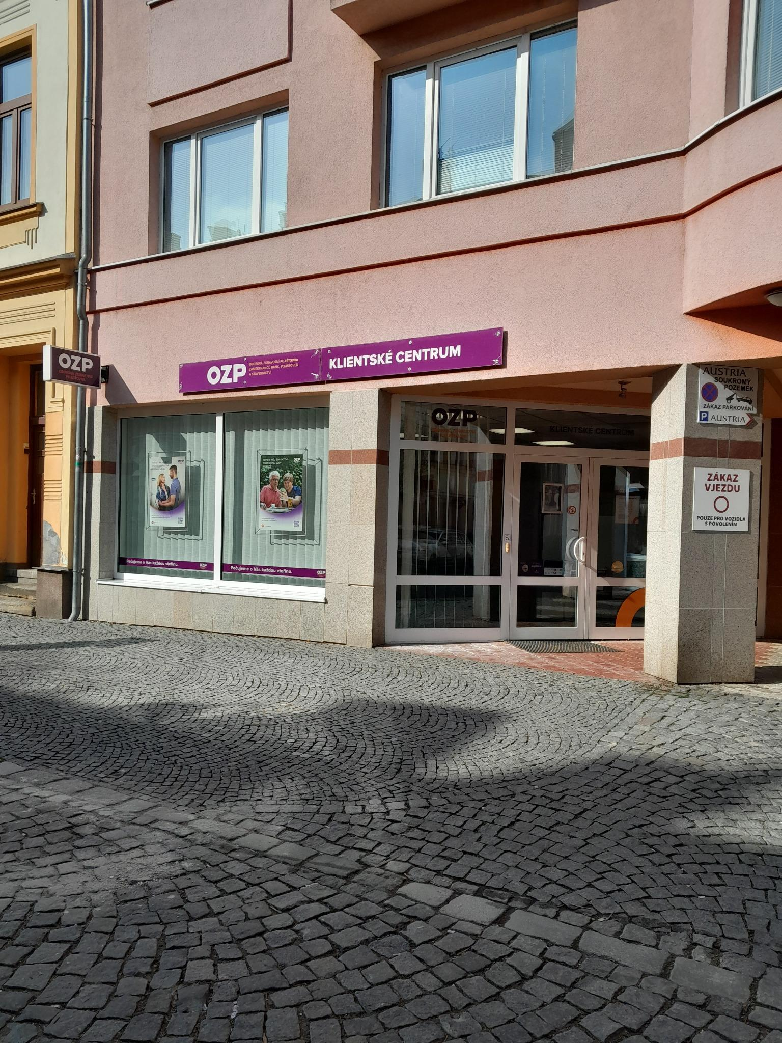
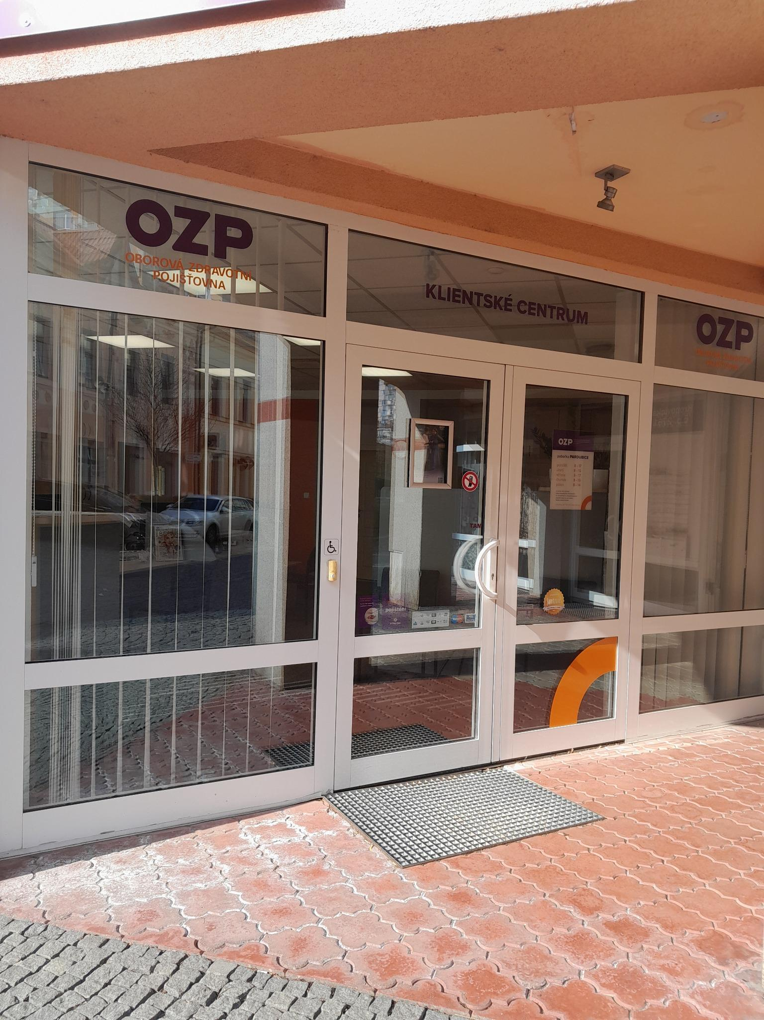
 |  |  |  |  | č. 1 až 14 |  |  |  | č. 8 až 17

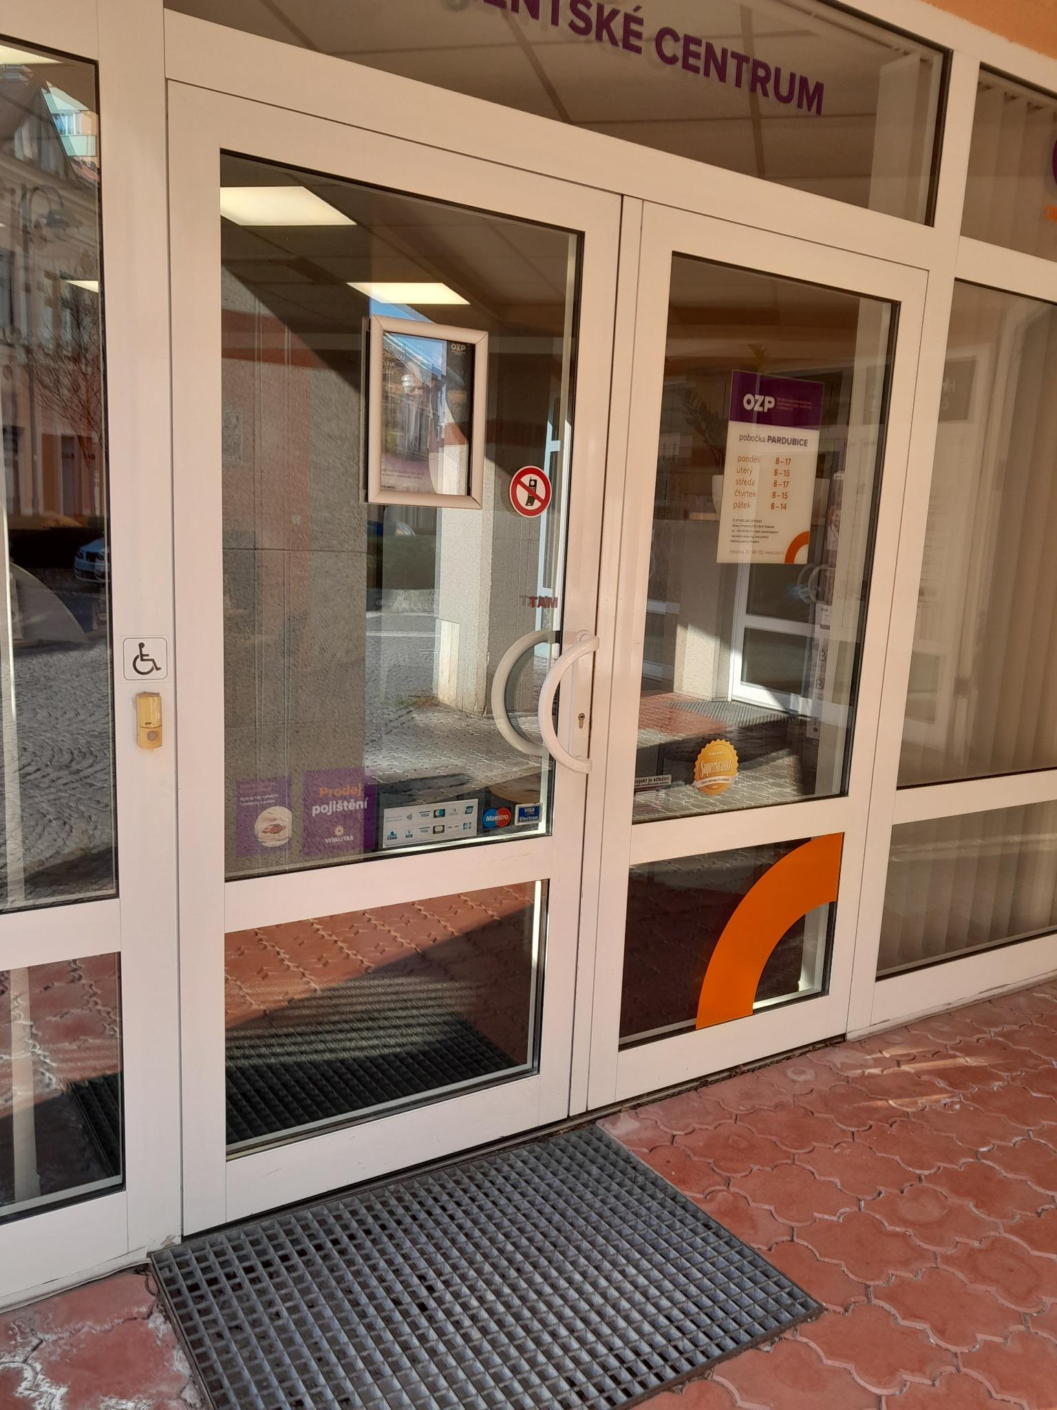
 |  |  |  |  | č. 11 až 17

Plzeň
Pobočka: Plzeň

Č. | Místo polepu | Rozměry místa polepu* |  | Rozměry samotného polepu | Typ polepu/loga | Materiál | Počet kusů | Grafika | Poznámky
 |  | Šířka (cm) | Výška (cm)
1 | Výloha č. 1 - horní část | 103 | 74 | dle grafického návrhu a přesného zaměření zhotovitelem na místě realizace | jednostranný polep aplikovaný na vnější stranu skla | jednostranná barevná polymerická fólie, čiré lepidlo | 1 | dle grafického návrhu (vizuálního merchandisingu), logomanuálu OZP (přílohy č. 4, 5 Smlouvy) | odstranění stávajícího brandingu
2 | Výloha č. 1 dolní část | 111 | 151 |  | jednostranný polep - text aplikovaný na vnější stranu skla | jednostranná barevná plotrovaná polymerická fólie, jednostranný tisk, čiré lepidlo | 1
3 | Výloha č. 1 dolní část | 111 | 151 |  | jednostranný polep - pruh s výškou 12 cm aplikovaný na vnější stranu skla | jednostranná barevná polymerická fólie, čiré lepidlo | 1 |  | odstranění stávajícího brandingu
4 | Vstup - okno nade dveřmi horní | 127 | 74 |  | jednostranný polep aplikovaný na vnější stranu skla | jednostranná barevná polymerická fólie, čiré lepidlo | 1 |  | odstranění stávajícího brandingu
5 | Vstup - dveře - levá širší pohyblivá část | 57 | 110 |  | jednostranný A3 polep s informacemi o pobočce aplikovaný na vnější stranu skla | jednostranná pevná samolepa plnobarevná - tisk + UV polymerická laminace | 1 |  | odstranění stávajícího brandingu
6 | Vstup - dveře - levá širší pohyblivá část | 57 | 110 |  | jednostranný polep - pruh s výškou 12 cm aplikovaný na vnější stranu skla | jednostranná barevná polymerická fólie, čiré lepidlo | 1
7 | Vstup - dveře - pravá užší nepohyblivá část | 23 | 110 |  | jednostranný polep - pruh s výškou 12 cm aplikovaný na vnější stranu skla | jednostranná barevná polymerická fólie, čiré lepidlo | 1 |  | odstranění stávajícího brandingu
8 | Oboustranná světelná výstrč | 100 | 52 |  | jednostranný polep aplikovaný z obou stran výstrče | jednostranná barevná plotrovaná polymerická translucentní fólie | 2 |  | odstranění stávajícího brandingu
9 | Tabulka na fasádě vedle dveří vpravo | 54 | 25 |  | jednostranný polep aplikovaný na desku | hliníkový kompozitní panel + jednostranná barevná plotrovaná polymerická fólie | 1 |  | odstranění stávajícího brandingu
10 | Výloha č. 2 - horní část | 103 | 74 |  | jednostranný polep aplikovaný na vnější stranu skla | jednostranná barevná polymerická fólie, čiré lepidlo | 1 |  | odstranění stávajícího brandingu
11 | Výloha č. 2 dolní část | 111 | 151 |  | jednostranný A1 polep - plakát aplikovaný na vnější stranu skla | jednostranná barevná polymerická PVC fólie s digitálním tiskem + UV polymerická laminace, čiré lepidlo | 1 |  | odstranění stávajícího brandingu
12 | Výloha č. 2 dolní část | 111 | 151 |  | jednostranný polep - pruh s výškou 12 cm aplikovaný na vnější stranu skla | jednostranná barevná polymerická fólie, čiré lepidlo | 1 |  | odstranění stávajícího brandingu
13 | Výloha č. 3 - horní část | 103 | 74 |  | jednostranný polep aplikovaný na vnější stranu skla | jednostranná barevná polymerická fólie, čiré lepidlo | 1 |  | odstranění stávajícího brandingu
14 | Výloha č. 3 dolní část | 111 | 151 |  | jednostranný polep - text aplikovaný na vnější stranu skla | jednostranná barevná plotrovaná polymerická fólie, jednostranný tisk, čiré lepidlo | 1 |  | odstranění stávajícího brandingu
15 | Výloha č. 3 dolní část | 111 | 151 |  | jednostranný polep - pruh s výškou 12 cm aplikovaný na vnější stranu skla | jednostranná barevná polymerická fólie, čiré lepidlo | 1 |  | odstranění stávajícího brandingu

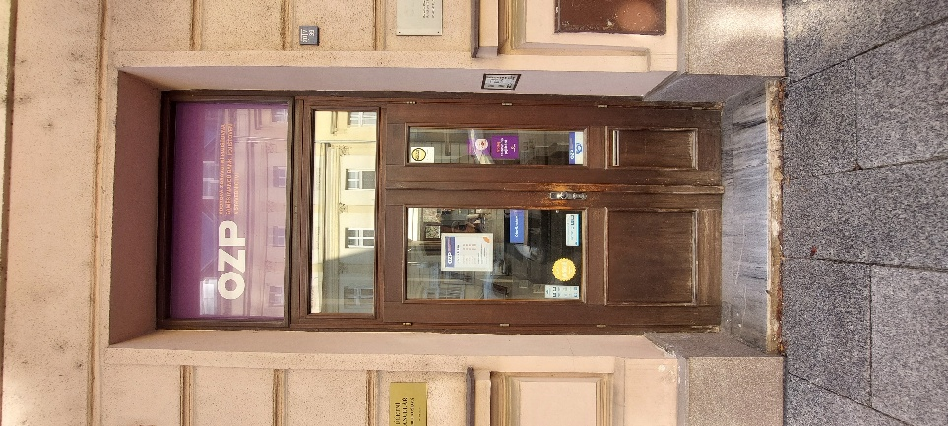
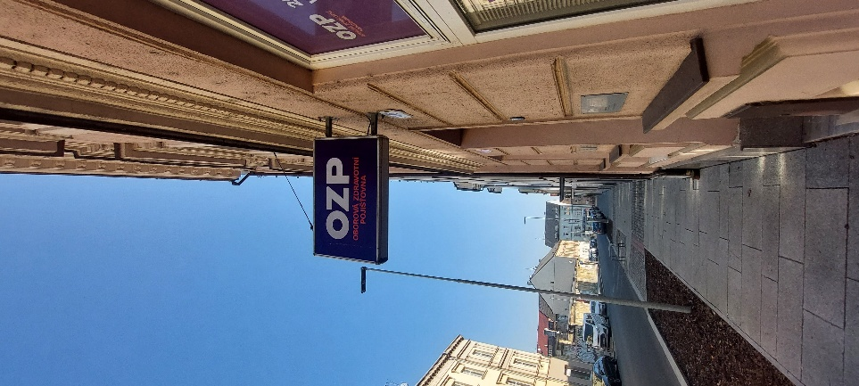
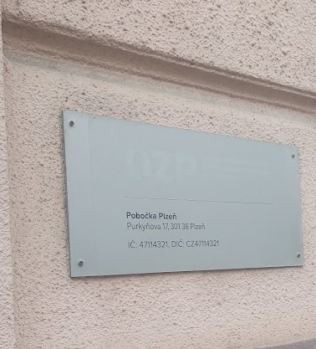
* Rozměry jsou orientační, předpokládá se v rámci plnění vlastní přesné zaměření Zhotovitelem
 |  |  | Položky z tabulky:
 |  |  | č. 4 až 7 |  |  | č. 8 |  |  | č. 9

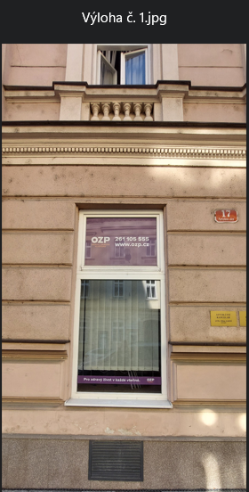
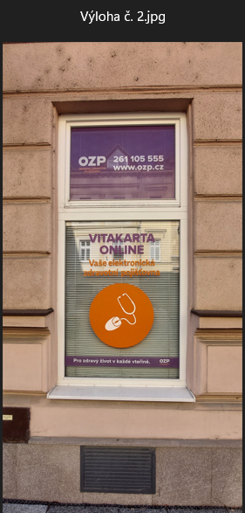
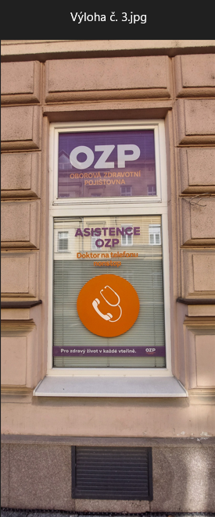
 |  |  | č. 1 až 3 |  |  | č. 10 až 12 |  |  | č. 13 až 15

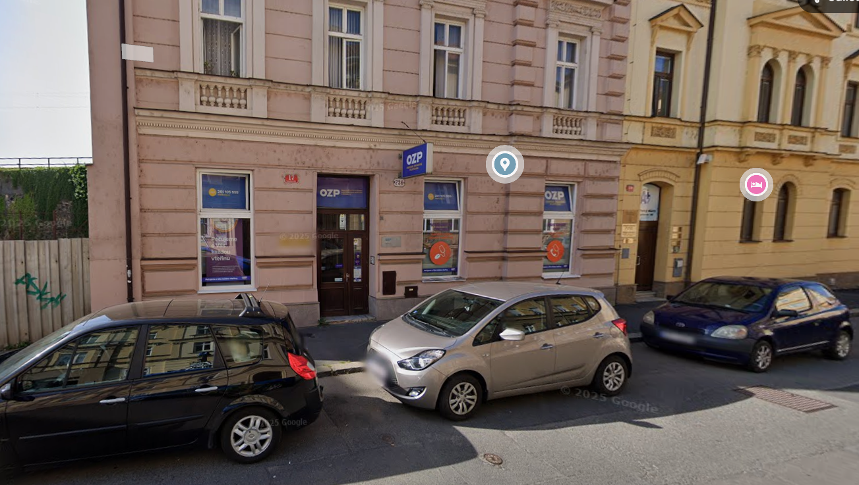
 |  |  |  |  |  |  |  | č. 1 až 15

Praha 7
Pobočka: Praha 7

Č. | Místo polepu | Rozměry místa polepu* |  | Rozměry samotného polepu | Typ polepu/loga | Materiál | Počet kusů | Grafika | Poznámky
 |  | Šířka (cm) | Výška (cm)
1 | Štít - horní výloha nad vchodem | 220 | 57 | dle grafického návrhu a přesného zaměření zhotovitelem na místě realizace | jednostranný polep aplikovaný na vnější stranu skla | jednostranná barevná polymerická fólie, čiré lepidlo | 1 | Grafika dle grafického návrhu (vizuálního merchandisingu), logomanuálu OZP (přílohy č. 4, 5 Smlouvy) | odstranění stávajícího brandingu
2 | Oboustranná světelná výstrč | 60 | 60 |  | jednostranný polep aplikovaný z obou stran výstrče | jednostranná barevná plotrovaná polymerická translucentní fólie | 2 |  | odstranění stávajícího brandingu

* Rozměry jsou orientační, předpokládá se v rámci plnění vlastní přesné zaměření Zhotovitelem

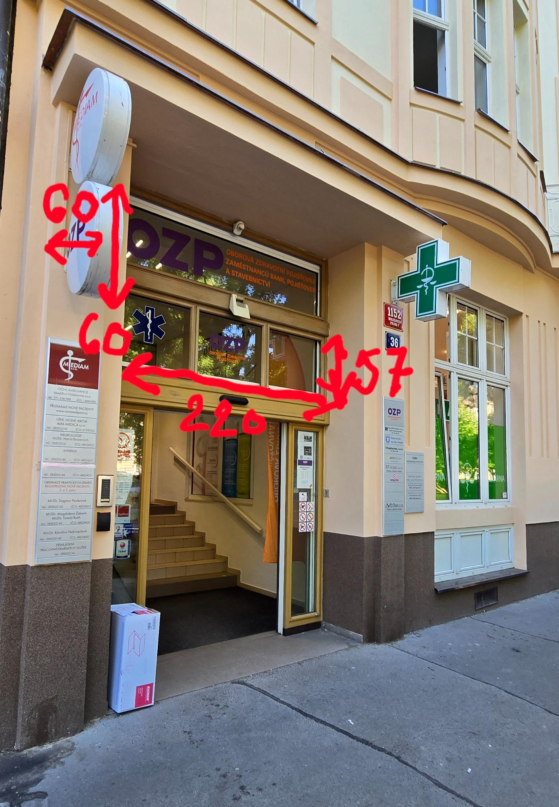
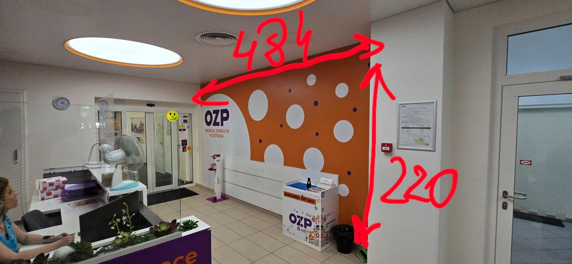
 |  |  |  |  | Položky z tabulky:
 |  |  |  |  |  |  |  |  | č. 6
 |  |  |  |  | č. 1 až 3



 |  |  |  |  | č. 5 |  |  |  | č. 7



 |  |  |  |  | č. 4 |  |  |  | č. 4



 |  |  |  |  | č. 5 |  |  |  | č. 1 až 3



 |  |  |  |  | č. 2 |  |  |  | č. 6, 7

Zlín
Pobočka: Zlín

Č. | Místo polepu | Rozměry místa polepu* |  | Rozměry samotného polepu | Typ polepu/loga | Materiál | Počet kusů | Grafika | Poznámky
 |  | Šířka (cm) | Výška (cm)
1 | Oboustranná světelná výstrč | 95 | 70 | dle grafického návrhu a přesného zaměření zhotovitelem na místě realizace | jednostranný polep aplikovaný z obou stran výstrče | jednostranná barevná plotrovaná polymerická translucentní fólie | 2 | dle grafického návrhu (vizuálního merchandisingu), logomanuálu OZP (přílohy č. 4, 5 Smlouvy) | odstranění stávajícího brandingu
2 | Výloha - horní pás | 294 | 234.5 |  | jednostranný polep aplikovaný na vnější stranu skla | jednostranná barevná polymerická fólie, čiré lepidlo | 1 |  | odstranění stávajícího brandingu
3 | Výloha - střední levá část | 294 | 234.5 |  | jednostranný polep - text aplikovaný na vnější stranu skla | jednostranná barevná plotrovaná polymerická fólie, jednostranný tisk, čiré lepidlo | 1
4 | Výloha - střední pravá část | 294 | 234.5 |  | jednostranný A0 polep - plakát aplikovaný na vnější stranu skla | jednostranná barevná polymerická PVC fólie s digitálním tiskem + UV polymerická laminace, čiré lepidlo | 1
5 | Výloha - spodní část | 294 | 234.5 |  | jednostranný polep - pruh s výškou 12 cm aplikovaný na vnější stranu skla | jednostranná barevná polymerická fólie, čiré lepidlo | 1 |  | odstranění stávajícího brandingu
6 | Panel vedle dveří levý - horní část | 30 | 34 |  | jednostranný polep aplikovaný na vnější stranu skla | jednostranná barevná polymerická fólie, čiré lepidlo | 1 |  | odstranění stávajícího brandingu
7 | Panel vedle dveří levý - dolní část | 74 | 234.5 |  | jednostranný polep - text aplikovaný na vnější stranu skla | jednostranná barevná plotrovaná polymerická fólie, jednostranný tisk, čiré lepidlo | 1 |  | odstranění stávajícího brandingu
8 | Panel vedle dveří levý - dolní část | 74 | 234.5 |  | jednostranný polep - pruh s výškou 12 cm aplikovaný na vnější stranu skla | jednostranná barevná polymerická fólie, čiré lepidlo | 1 |  | odstranění stávajícího brandingu
9 | Panel nad vstupními dveřmi | 88 | 64.5 |  | jednostranný polep aplikovaný na vnější stranu skla | jednostranná barevná polymerická fólie, čiré lepidlo | 1 |  | odstranění stávajícího brandingu
10 | Vstupní dveře | 76 | 192 |  | jednostranný A3 polep s informacemi o pobočce aplikovaný na vnější stranu skla | jednostranná pevná samolepa plnobarevná - tisk + UV polymerická laminace | 1 |  | odstranění stávajícího brandingu
11 | Vstupní dveře | 76 | 192 |  | jednostranný polep - pruh s výškou 12 cm aplikovaný na vnější stranu skla | jednostranná barevná polymerická fólie, čiré lepidlo | 1 |  | odstranění stávajícího brandingu
12 | Panel vedle dveří pravý - horní část | 94.5 | 33.5 |  | jednostranný polep aplikovaný na vnější stranu skla | jednostranná barevná polymerická fólie, čiré lepidlo | 1 |  | odstranění stávajícího brandingu
13 | Panel vedle dveří pravý - dolní část | 94.5 | 234.5 |  | jednostranný A1 polep - plakát aplikovaný na vnější stranu skla | jednostranná barevná polymerická PVC fólie s digitálním tiskem + UV polymerická laminace, čiré lepidlo | 1 |  | odstranění stávajícího brandingu
14 | Panel vedle dveří pravý - dolní část | 94.5 | 234.5 |  | jednostranný polep - pruh s výškou 12 cm aplikovaný na vnější stranu skla | jednostranná barevná polymerická fólie, čiré lepidlo | 1 |  | odstranění stávajícího brandingu

* Rozměry jsou orientační, předpokládá se v rámci plnění vlastní přesné zaměření Zhotovitelem

 |  |  |  |  | Položky z tabulky:



 |  |  |  |  | č. 2 až 5 |  |  | č. 6 až 14

 |  |  |  |  | č. 1 až 5

Ústí nad Labem
Pobočka: Ústí nad Labem

Č. | Místo polepu | Rozměry místa polepu* |  | Rozměry samotného polepu | Typ polepu/loga | Materiál | Počet kusů | Grafika | Poznámky
 |  | Šířka (cm) | Výška (cm)
1 | Oboustranná světelná výstrč | 60 | 50 | dle grafického návrhu a přesného zaměření zhotovitelem na místě realizace | jednostranný polep aplikovaný z obou stran výstrče | jednostranná barevná plotrovaná polymerická translucentní fólie | 2 | dle grafického návrhu (vizuálního merchandisingu), logomanuálu OZP (přílohy č. 4, 5 Smlouvy) | odstranění stávajícího brandingu
2 | Vchodové dveře | 65 | 121 |  | jednostranný A3 bez polepu s informacemi o pobočce aplikovaný do klaprámu | jednostranná pevná samolepa plnobarevná - tisk + UV polymerická laminace | 1
3 | Dveře v interiéru | 90 | 190 |  | jednostranný polep aplikovaný na vnější stranu skla | jednostranná barevná polymerická fólie, čiré lepidlo | 1 |  | odstranění stávajícího brandingu
4 | Interiérové okno do klientské haly | 100 | 121 |  | jednostranný polep aplikovaný na vnější stranu skla | jednostranná barevná polymerická fólie, čiré lepidlo | 3 |  | odstranění stávajícího brandingu
5 | Dveře v patře | 68 | 122 |  | jednostranný polep aplikovaný na vnější stranu skla | jednostranná barevná polymerická fólie, čiré lepidlo | 3 |  | odstranění stávajícího brandingu
6 | Banner na zdi u dveří | 44 | 250 |  | jednostranný polep aplikovaný na desku | hliníkový kompozitní panel + jednostranná barevná plotrovaná polymerická fólie | 1 |  | odstranění stávajícího brandingu
7 | Křídlo dveří do klientské haly | 45 | 200 |  | jednostranný polep - text aplikovaný na vnější stranu skla | jednostranná barevná plotrovaná polymerická fólie, jednostranný tisk, čiré lepidlo | 2 |  | odstranění stávajícího brandingu



* Rozměry jsou orientační, předpokládá se v rámci plnění vlastní přesné zaměření Zhotovitelem
 |  |  |  |  | Položky z tabulky:
 |  |  |  |  |  |  |  |  |  | č. 7
 |  |  |  |  | č. 3



 |  |  |  |  | č. 6 |  |  |  |  | č. 5



 |  |  |  |  |  |  |  |  |  | č. 1
 |  |  |  |  | č. 2


 |  |  |  |  | č. 4

Ostrava2
Pobočka: Ostrava 2 Přívoz

Č. | Místo polepu | Rozměry místa polepu* |  | Rozměry samotného polepu | Typ polepu/loga | Materiál | Počet kusů | Grafika | Poznámky
 |  | Šířka (cm) | Výška (cm)
1 | Okno nad výlohou Dvořákova | 147 | 23 | dle grafického návrhu a přesného zaměření zhotovitelem na místě realizace | jednostranný polep aplikovaný na vnější stranu skla | jednostranná barevná polymerická fólie, čiré lepidlo | 1 | dle grafického návrhu (vizuálního merchandisingu), logomanuálu OZP (přílohy č. 4, 5 Smlouvy) | odstranění stávajícího brandingu
2 | Výloha Dvořákova | 147 | 209 |  | jednostranný A0 polep - plakát aplikovaný na vnější stranu skla | jednostranná barevná polymerická PVC fólie s digitálním tiskem + UV polymerická laminace, čiré lepidlo | 1 |  | odstranění stávajícího brandingu
3 | Výloha Dvořákova | 147 | 209 |  | jednostranný polep - pruh s výškou 12 cm aplikovaný na vnější stranu skla | jednostranná barevná polymerická fólie, čiré lepidlo | 1 |  | odstranění stávajícího brandingu
4 | Fasádní tabule Dvořákova | 78 | 159 |  | jednostranný polep aplikovaný na desku | hliníkový kompozitní panel + jednostranná barevná plotrovaná polymerická fólie | 1 |  | odstranění stávajícího brandingu
5 | Vchodové dveře - mléčná výplň | 40/64 | 129,5/105,5 |  | jednostranný A3 polep s informacemi o pobočce aplikovaný na vnější stranu skla | jednostranná pevná samolepa plnobarevná - tisk + UV polymerická laminace | 1
6 | Vchodové dveře - mléčná výplň | 40/65 | 129,5/105,6 |  | jednostranný polep - pruh s výškou 12 cm aplikovaný na vnější stranu skla | jednostranná barevná polymerická fólie, čiré lepidlo | 1
7 | Fasádní tabule Přívozská | 74 | 108 |  | jednostranný polep aplikovaný na desku | hliníkový kompozitní panel + jednostranná barevná plotrovaná polymerická fólie | 1 |  | odstranění stávajícího brandingu
8 | Okno nad výlohou Přívozská | 147 | 23 |  | jednostranný polep aplikovaný na vnější stranu skla | jednostranná barevná polymerická fólie, čiré lepidlo | 1 |  | odstranění stávajícího brandingu
9 | Výloha Přívozská | 147 | 209 |  | jednostranný polep - text aplikovaný na vnější stranu skla | jednostranná barevná plotrovaná polymerická fólie, jednostranný tisk, čiré lepidlo | 1 |  | odstranění stávajícího brandingu
10 | Výloha Přívozská | 147 | 209 |  | jednostranný polep - print aplikovaný na vnější stranu skla | jednostranná barevná polymerická PVC fólie s digitálním tiskem + UV polymerická laminace, čiré lepidlo | 1 |  | odstranění stávajícího brandingu
11 | Výloha Přívozská | 147 | 209 |  | jednostranný polep - pruh s výškou 12 cm aplikovaný na vnější stranu skla | jednostranná barevná polymerická fólie, čiré lepidlo | 1 |  | odstranění stávajícího brandingu

* Rozměry jsou orientační, předpokládá se v rámci plnění vlastní přesné zaměření Zhotovitelem

 |  |  |  |  | Položky z tabulky:



 |  |  |  |  | č. 1 až 4 |  |  |  | č. 1 až 6


 |  |  |  |  | č. 7 až 11

